Esquema WFO
ESQUEMA DE LA OPTIMIZACIÓN WALK FORWARD

Optimizador : Genético.
Tamaño de Cortes: 2 años --> 6 meses.
Ratio diana: SQN

Cortes semestrales O-S |  |  |  |  |  |  |  | Cortes semestrales I-S

Región A (2001-2004)
Optimizamos de izquierda a derecha. Optimización inversa.
2001 (I) | 2001 (II) | 2002 (I) | 2002(II) | 2003 (I) | 2003 (II) | 2004 (I) | 2004 (II) | 2005 (I) | 2005 (II) | 2006 (I) | 2006 (II) | Pasos
 |  |  |  |  |  |  | O-S | ←I-S | I-S | I-S | I-S | 1
 |  |  |  |  |  | O-S | ←I-S | I-S | I-S | I-S |  | 2
 |  |  |  |  | O-S | ←I-S | I-S | I-S | I-S |  |  | 3
 |  |  |  | O-S | ←I-S | I-S | I-S | I-S |  |  |  | 4
 |  |  | O-S | ←I-S | I-S | I-S | I-S |  |  |  |  | 5
 |  | O-S | ←I-S | I-S | I-S | I-S |  |  |  |  |  | 6
 | O-S | ←I-S | I-S | I-S | I-S |  |  |  |  |  |  | 7
O-S | ←I-S | I-S | I-S | I-S |  |  |  |  |  |  |  | 8
I-S = Región in-sample a optimizar.
O-S = Región Out-Sample en la que aplicamos la combinación de valores del I-S.

Cortes semestrales I-S |  |  |  | Cortes semestrales O-S

Región B (2010 - 2012)
Optimizamos de derecha a izquierda. Optimización normal.
2008 (I) | 2008 (II) | 2009 (I) | 2009 (II) | 2010 (I) | 2010 (II) | 2011 (I) | 2011 (II) | 2012 (I) | 2012 (II) | Pasos
I-S | I-S | I-S | I-S→ | O-S |  |  |  |  |  | 1
 | I-S | I-S | I-S | I-S→ | O-S |  |  |  |  | 2
 |  | I-S | I-S | I-S | I-S→ | O-S |  |  |  | 3
 |  |  | I-S | I-S | I-S | I-S→ | O-S |  |  | 4
 |  |  |  | I-S | I-S | I-S | I-S→ | O-S |  | 5
 |  |  |  |  | I-S | I-S | I-S | I-S→ | O-S | 6
I-S = Región in-sample a optimizar.
O-S = Región Out-Sample en la que aplicamos la combinación de valores del I-S.

Configuracióin de los parámetros .
Tabla de valores máximos, mínimos y de salto empleados en todo el WFO. En color verde los parámetros que se optimizarán y en naranja los fijos (time frame, horas y EMA menor).
 | Time Frame | HoraFin | HoraInicio | NATRs | PeriodoATR | PeriodoEMA | PeriodoEMA1 | PeriodoEMA2 | VolaFilter
Minimo | 10' | 16:35 | 9:15 | 2 | 10 | 420 | 60 | 10 | 0,6
Máximo | 20' | 19:95 | 9:15 | 2.4 | 70 | 800 | 100 | 10 | 1.6
Salto | 1 | 15 | 15 | 0.1 | 1 | 1 | 1 | 1 | 0.1
 | 15' Fijo | 18:30 Fijo | 9:15 Fijo | Optim. | Optim. | Optim. | Optim. | 10 Fijo | 0.1

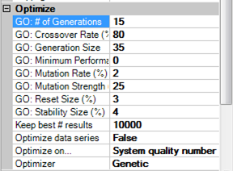
Configuracióin del optimzador genético .
Todas las optimizaciones se han realizado mediante algoritmos genéticos. El número de generaciones y los individuos de cada generación son los valores críticos del proceso.
Cuanto mayor sea su número la optimización será más fina, pero más lenta. Los valores 15 / 35 nos parecen adecuados para este caso.

Walk Forward (OS)
WALK FORWARD. PARTE 2: OUT SAMPLES.

Mercado | DAX
Periodo 1 | 2010-01-01 | 2012-12-31
Periodo 2 | 2001-01-01 | 2004-12-31
Slippage + Comisones: |  | 25 €
Plantilla de sesión |  | 9:00 - 20:00
Walk forward (IS/OS): |  | 2 Años/ 6 meses

Cuando el ratio es el SQN, lo obtenemos del conjunto de trades OS. Ver Hoja "Trade WF"
WALK FORWARD: DAX 15 min. Gastos 25€ r/t Contratos = 1
Resultados In-sample (1) | 2001(I) | 2001 (II) | 2002(I) | 2002 (II) | 2003 (I) | 2003 (II) | 2004 (I) | 2004 (II) | 2010 (I) | 2010 (II) | 2011 (I) | 2011 (II) | 2012 (I) | 2012 (II) | Totales | Medias | Desv.
SQN | 2.39 | 1.49 | 1.36 | 1.91 | 2.17 | 2.18 | 2.4 | 3.11 | 2.15 | 1.71 | 1.49 | 1.56 | 1.58 | 1.64 |  | 1.94 | 0.49
Total Net Profit | 53,544 € | 34,265 € | 27,107 € | 25,038 € | 30,403 € | 24,307 € | 32,980 € | 41,382 € | 50,028 € | 46,227 € | 34,733 € | 40,425 € | 69,018 € | 42,262 € | 551,719 € | 39,408 € | 12,421 €
Profit Factor | 1.69 | 1.35 | 1.35 | 1.51 | 1.59 | 1.63 | 1.83 | 2.43 | 1.71 | 1.42 | 1.43 | 1.35 | 1.47 | 1.56 |  | 1.60 | 0.28
Max. Drawdown | -11,150 € | -12,663 € | -12,392 € | -7,611 € | -5,890 € | -5,700 € | -4,832 € | -5,625 € | -9,550 € | -15,769 € | -10,400 € | -13,804 € | -23,651 € | -14,071 € |  | -10,936 € | 5,113 €
Total # of Trades | 240 | 294 | 263 | 267 | 329 | 252 | 219 | 157 | 177 | 266 | 203 | 334 | 373 | 167 |  | 252.93 | 65.10
Percent Profitable | 28.75% | 27.21% | 23.57% | 27.34% | 27.66% | 29.37% | 26.94% | 31.21% | 32.20% | 28.95% | 24.14% | 25.75% | 24.13% | 28.14% |  | 27.53% | 2.56%
Average Trade | 223 € | 117 € | 103 € | 94 € | 92 € | 96 € | 151 € | 264 € | 283 € | 174 € | 171 € | 121 € | 185 € | 253 € |  | 166 € | 67 €
Largest Losing Trade | -2,550 € | -2,550 € | -2,550 € | -1,113 € | -1,113 € | -1,388 € | -1,388 € | -1,388 € | -2,150 € | -5,550 € | -1,613 € | -1,613 € | -1,775 € | -2,275 € |  | -2,072 € | 1,130 €
Beneficio Anualizado | 26,772 € | 17,132 € | 13,553 € | 12,519 € | 15,201 € | 12,153 € | 16,490 € | 20,691 € | 25,014 € | 23,114 € | 17,367 € | 20,212 € | 34,509 € | 21,131 € |  | 19,704 €
Resultados Out-Sample | 2001(I) | 2001 (II) | 2002(I) | 2002 (II) | 2003 (I) | 2003 (II) | 2004 (I) | 2004 (II) | 2010 (I) | 2010 (II) | 2011 (I) | 2011 (II) | 2012 (I) | 2012 (II) | Totales | Medias | Desv.
SQN | 1.13 | 1.54 | 0.94 | -0.41 | -1.3 | 0.49 | 1.37 | 0.28 | 0.33 | -0.59 | 0.69 | 0.79 | -0.26 | -0.12 |  | 1.52 | 0.81
Total Net Profit | 17,663 € | 17,750 € | 10,012 € | -2,547 € | -5,264 € | 2,272 € | 8,563 € | 1,447 € | 3,275 € | -5,567 € | 9,415 € | 26,478 € | -4,884 € | -1,077 € | 77,534 € | 5,538 € | 9,880 €
Profit Factor | 1.57 | 1.93 | 1.60 | 0.82 | 0.54 | 1.23 | 2.34 | 1.15 | 1.15 | 0.85 | 1.39 | 1.75 | 0.92 | 0.95 |  | 1.30 | 0.49
Max. Drawdown | -7,238 € | -3,013 € | -4,600 € | -8,663 € | -7,663 € | -3,332 € | -1,788 € | -2,753 € | -6,438 € | -14,893 € | -5,225 € | -15,354 € | -24,450 € | -13,727 € |  | -8,510 € | 6,427 €
Total # of Trades | 106 | 52 | 55 | 31 | 36 | 45 | 39 | 50 | 53 | 103 | 49 | 55 | 126 | 67 |  | 61.93 | 28.80
Percent Profitable | 23.58% | 34.62% | 27.27% | 22.58% | 19.44% | 33.33% | 33.33% | 22.00% | 28.30% | 19.42% | 20.41% | 25.45% | 15.87% | 17.91% |  | 24.54% | 6.06%
Average Trade | 167 € | 341 € | 182 € | -82 € | -146 € | 51 € | 220 € | 29 € | 62 € | -54 € | 192 € | 481 € | -39 € | -16 € |  | 99 € | 175 €
Largest Losing Trade | -1,138 € | -1,175 € | -838 € | -2,550 € | -1,925 € | -621 € | -450 € | -738 € | -1,613 € | -1,600 € | -1,513 € | -2,300 € | -3,638 € | -1,000 € |  | -1,507 € | 873 €
Beneficio Anualizado | 35,325 € | 35,500 € | 20,023 € | -5,095 € | -10,529 € | 4,545 € | 17,125 € | 2,895 € | 6,550 € | -11,135 € | 18,830 € | 52,956 € | -9,768 € | -2,154 € |  | 11,076 €
Operativa Out Sample (WF) VS Top Parameter In Sample VS Top Parameter Out Sample
 | EC-Top | EC-Out | EC-In
1/1/2001 | 0 | 0 | 0
1/2/2001 | 0 | 0 | 0
1/3/2001 | 0 | 0 | 0
1/4/2001 | 0 | 0 | 0
1/5/2001 | 0 | 0 | 0
1/6/2001 | 0 | 0 | 0
1/7/2001 | 0 | 0 | 0
1/8/2001 | 0 | 0 | 0
1/9/2001 | 0 | 0 | 0
1/10/2001 | 0 | 0 | 0
1/11/2001 | 0 | 0 | 0
1/12/2001 | 0 | 0 | 0
1/13/2001 | 0 | 0 | 0
1/14/2001 | 0 | 0 | 0
1/15/2001 | 0 | 0 | 0
1/16/2001 | 0 | 0 | 0
1/17/2001 | 0 | 0 | 0
1/18/2001 | 0 | 0 | 0
1/19/2001 | 0 | 0 | 0
1/20/2001 | 0 | 0 | 0
1/21/2001 | 0 | 0 | 0
1/22/2001 | 0 | 0 | 0
1/23/2001 | 0 | 0 | 0
1/24/2001 | 0 | 0 | 0
1/25/2001 | 0 | 0 | 0
1/26/2001 | -75 | -50 | 0
1/27/2001 | -75 | -50 | 0
1/28/2001 | -75 | -50 | 0
1/29/2001 | 537.5 | -425 | 0
1/30/2001 | 575 | -1187.5 | 0
1/31/2001 | -125 | -1325 | 0
2/1/2001 | -462.5 | -1537.5 | 0
2/2/2001 | 400 | -1862.5 | 137.5
2/3/2001 | 400 | -1862.5 | 137.5
2/4/2001 | 400 | -1862.5 | 137.5
2/5/2001 | 400 | -1862.5 | 137.5
2/6/2001 | 12.5 | -3150 | -1012.5
2/7/2001 | -187.5 | -2725 | -587.5
2/8/2001 | 437.5 | -2325 | -587.5
2/9/2001 | 1762.5 | -1000 | -587.5
2/10/2001 | 1762.5 | -1000 | -587.5
2/11/2001 | 1762.5 | -1000 | -587.5
2/12/2001 | 1762.5 | -1000 | -587.5
2/13/2001 | 1762.5 | -1000 | -587.5
2/14/2001 | 1762.5 | -500 | -587.5
2/15/2001 | 1762.5 | -500 | -587.5
2/16/2001 | 2437.5 | 162.5 | -587.5
2/17/2001 | 2437.5 | 162.5 | -587.5
2/18/2001 | 2437.5 | 162.5 | -587.5
2/19/2001 | 2437.5 | 162.5 | -587.5
...
Net Profit Acumulado Out of Sample |  |  | 77,534
Net Profit Acumulado del Mejor valor del IS |  |  | 59,904
Net Profit Acumulado Top Parameter sobre Zona OS |  |  | 176,582

 | ANÁLISIS WALK FORWARD
 |  |  | Criterio | OK/NOK
 | Net Profit OUT/ IN | 129.43% | 60.00% | OK
 | DD. OUT/ IN | 77.81% | 150.00% | OK
 | Ratio OUT/ IN | 78.23% | 50.00% | OK
 | WFE | 56.21% | 60.00% | NOK
 | % POSITIVOS | 71.43% | 60.00% | OK
 | I. RENDIMIENTO | 43.91% | 60.00% | NOK

De los 6 criterios que tenemos establecidos 4 pasan la prueba correctamente. EL WFE se queda a las puertas de cumplir el criterio del 60 %, no lo cumple por muy poco. Por otro ladovemos que el indice de rendimiento también es algo escueto, lo que implica que en la optimización se hubiesen obtenido unos resultados mucho mejores que en el OS. Aun así, interpretamos que estamos ante unos resultados aceptables para tratarse de un sistema de tipo SWING.

Top Parameter (IS)
Resultados de aplicar los mejores parámetros obtenidos en el IS (2005 -2009) a los periodos Out Sample

Mercado | DAX
Slippage + Comisones: |  | 25 €
Plantilla de sesión |  | 9:00 - 20:00

Realizamos una optimización genéitca para obtener la mejor combinación de parámetros en la zona IN SAMPLE.

La mejor combinación de parámetros es:
Instrument | Performance | (HoraFin | HoraInicio | NATRs | PeriodoATR | PeriodoEMA | PeriodoEMA1 | PeriodoEMA2 | VolatFilter)
FDAX 03-13 | 3.45 | 1830 | 915 | 2 | 22 | 623 | 72 | 10 | 0.9

Resultados obtenidos en el periodo Out Sample 1
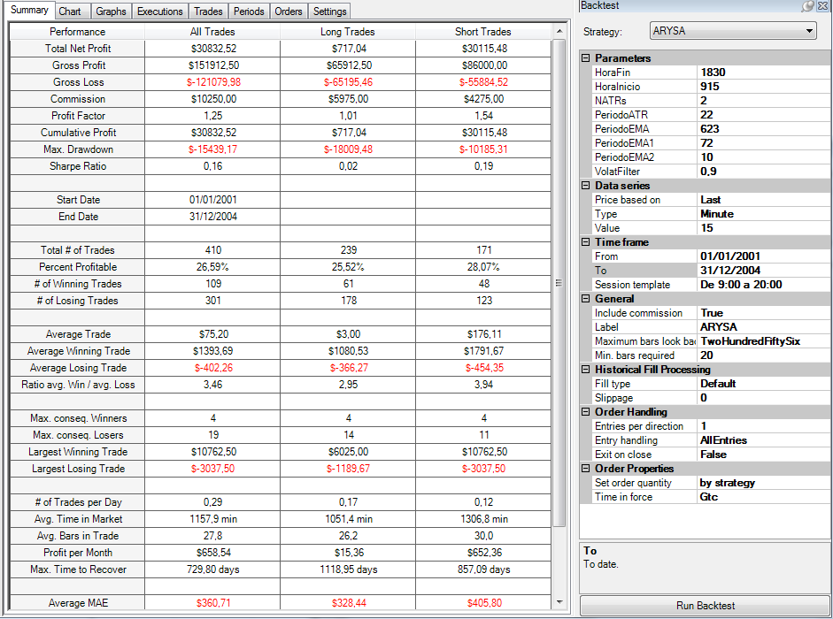

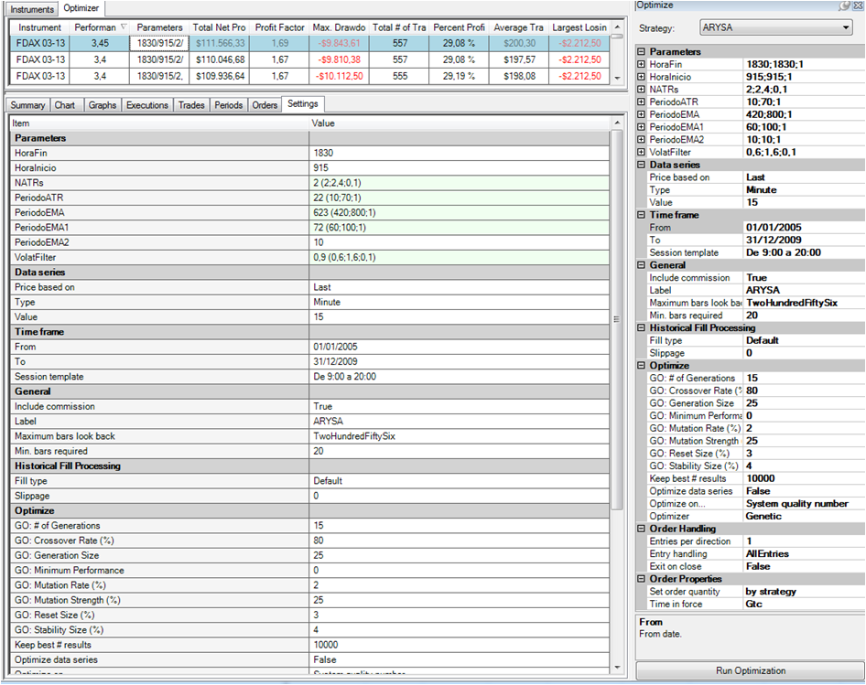
 |  |  |  |  |  |  |  |  |  |  |  |  | CONFIGURACIÓN DE LA OPTIMIZACIÓN

Resultados obtenidos en el periodo Out Sample 2
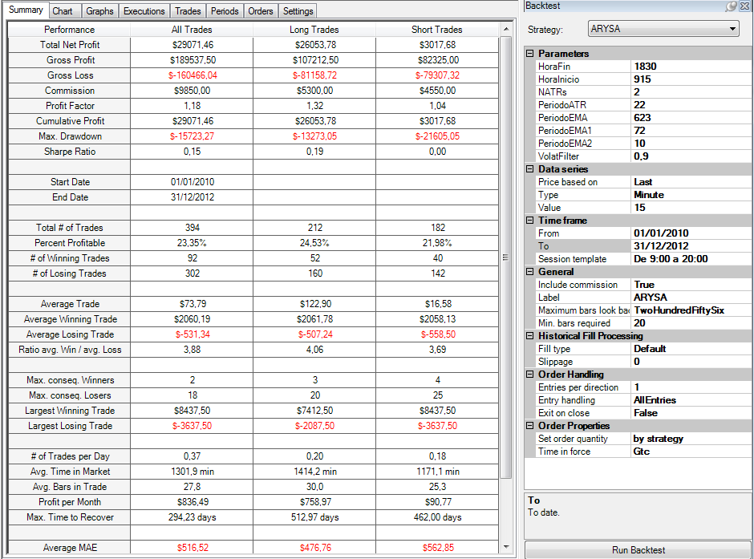

 |  |  |  |  |  |  |  |  |  |  |  |  |  |  |  |  |  |  |  |  |  |  |  |  |  |  |  |  |  |  |  |  |  |  |  |  |  | Trade a trade OS 1 + OS 2 |  | Datos diarios OS 1 + OS 2
Trade a Trade Out Sample 1 |  |  |  |  |  |  |  |  |  |  |  |  |  |  |  |  |  |  | Trade a Trade Out Sample 2
Trade-# | Instrument | Account | Strategy | Market pos. | Quantity | Entry price | Exit price | Entry time | Exit time | Entry name | Exit name | Profit | Cum. profit | Commission | MAE | MFE | ETD | Bars | Trade-# | Instrument | Account | Strategy | Market pos. | Quantity | Entry price | Exit price | Entry time | Exit time | Entry name | Exit name | Profit | Cum. profit | Commission | MAE | MFE | ETD | Bars | Entry | Profit | Entry | Profit
1 | FDAX 03-13 | Backtest | ARYSA | Short | 1 | 6700 | 6702.5 | 2/2/01 | 2/2/01 | Apertura de Cortos | Cierre de Cortos | -87.5 | -87.5 | 25 | 287.5 | 25 | 112.5 | 2 | 1 | FDAX 03-13 | Backtest | ARYSA | Short | 1 | 5678.5 | 5698 | 2/3/10 | 2/3/10 | Apertura de Cortos | Cierre de Cortos | -512.5 | -512.5 | 25 | 575 | 550 | 1062.5 | 12 | 2/2/01 | -87.5 | 2001-02-02 | 137.5
2 | FDAX 03-13 | Backtest | ARYSA | Short | 1 | 6691.5 | 6681.5 | 2/2/01 | 2/6/01 | Apertura de Cortos | Cierre de Cortos | 225 | 137.5 | 25 | 37.5 | 1525 | 1300 | 58 | 2 | FDAX 03-13 | Backtest | ARYSA | Short | 1 | 5680 | 5493 | 2/4/10 | 2/8/10 | Apertura de Cortos | Cierre de Cortos | 4650 | 4137.5 | 25 | 12.5 | 7325 | 2675 | 118 | 2/2/01 | 225 | 2001-02-06 | -1150
3 | FDAX 03-13 | Backtest | ARYSA | Short | 1 | 6661.5 | 6673.5 | 2/6/01 | 2/6/01 | Apertura de Cortos | Cierre de Cortos | -325 | -187.5 | 25 | 400 | 237.5 | 562.5 | 8 | 3 | FDAX 03-13 | Backtest | ARYSA | Short | 1 | 5526.5 | 5539 | 2/16/10 | 2/16/10 | Apertura de Cortos | Cierre de Cortos | -337.5 | 3800 | 25 | 400 | 687.5 | 1025 | 8 | 2/6/01 | -325 | 2001-02-07 | 425
4 | FDAX 03-13 | Backtest | ARYSA | Long | 1 | 6704 | 6672 | 2/6/01 | 2/7/01 | Apertura de Largos | Stop Volatilidad | -825 | -1012.5 | 25 | 800 | 500 | 1325 | 15 | 4 | FDAX 03-13 | Backtest | ARYSA | Long | 1 | 5593 | 5644.5 | 2/16/10 | 2/19/10 | Apertura de Largos | Cierre de Largos | 1262.5 | 5062.5 | 25 | 112.5 | 2512.5 | 1250 | 100 | 2/6/01 | -825 | 2001-03-07 | -362.5
5 | FDAX 03-13 | Backtest | ARYSA | Short | 1 | 6676 | 6658 | 2/7/01 | 2/8/01 | Apertura de Cortos | Cierre de Cortos | 425 | -587.5 | 25 | 87.5 | 1587.5 | 1162.5 | 49 | 5 | FDAX 03-13 | Backtest | ARYSA | Short | 1 | 5592.5 | 5615.5797653 | 2/24/10 | 2/24/10 | Apertura de Cortos | Stop Volatilidad | -601.99413159 | 4460.5058684 | 25 | 576.99413159 | 350 | 951.99413159 | 2 | 2/7/01 | 425 | 2001-03-08 | 9925
6 | FDAX 03-13 | Backtest | ARYSA | Long | 1 | 6313.5 | 6300 | 3/7/01 | 3/7/01 | Apertura de Largos | Cierre de Largos | -362.5 | -950 | 25 | 350 | 912.5 | 1275 | 16 | 6 | FDAX 03-13 | Backtest | ARYSA | Short | 1 | 5588.5 | 5618 | 2/25/10 | 2/25/10 | Apertura de Cortos | Stop Volatilidad | -762.5 | 3698.0058684 | 25 | 737.5 | 0 | 0 | 3 | 3/7/01 | -362.5 | 2001-03-28 | -1975
7 | FDAX 03-13 | Backtest | ARYSA | Short | 1 | 6282.5 | 6304 | 3/8/01 | 3/8/01 | Apertura de Cortos | Cierre de Cortos | -562.5 | -1512.5 | 25 | 550 | 0 | 0 | 3 | 7 | FDAX 03-13 | Backtest | ARYSA | Short | 1 | 5614 | 5623.5 | 2/25/10 | 2/25/10 | Apertura de Cortos | Cierre de Cortos | -262.5 | 3435.5058684 | 25 | 337.5 | 87.5 | 350 | 2 | 3/8/01 | -562.5 | 2001-03-29 | -2200
8 | FDAX 03-13 | Backtest | ARYSA | Long | 1 | 6314 | 6304 | 3/8/01 | 3/8/01 | Apertura de Largos | Close position | -275 | -1787.5 | 25 | 387.5 | 775 | 1050 | 14 | 8 | FDAX 03-13 | Backtest | ARYSA | Long | 1 | 5649.5 | 5626.5 | 2/25/10 | 2/25/10 | Apertura de Largos | Cierre de Largos | -600 | 2835.5058684 | 25 | 612.5 | 212.5 | 812.5 | 5 | 3/8/01 | -275 | 2001-04-03 | 1287.5
9 | FDAX 03-13 | Backtest | ARYSA | Short | 1 | 6304 | 5872.5 | 3/8/01 | 3/15/01 | Apertura de Cortos | Cierre de Cortos | 10762.5 | 8975 | 25 | 75 | 15975 | 5212.5 | 202 | 9 | FDAX 03-13 | Backtest | ARYSA | Short | 1 | 5618.5 | 5586 | 2/25/10 | 2/26/10 | Apertura de Cortos | Cierre de Cortos | 787.5 | 3623.0058684 | 25 | 225 | 2487.5 | 1700 | 42 | 3/8/01 | 10762.5 | 2001-04-06 | -4112.5370845
10 | FDAX 03-13 | Backtest | ARYSA | Long | 1 | 5872 | 5834.5 | 3/28/01 | 3/28/01 | Apertura de Largos | Stop Volatilidad | -962.5 | 8012.5 | 25 | 937.5 | 750 | 1712.5 | 18 | 10 | FDAX 03-13 | Backtest | ARYSA | Short | 1 | 5575 | 5603.5 | 2/26/10 | 2/26/10 | Apertura de Cortos | Stop Volatilidad | -737.5 | 2885.5058684 | 25 | 712.5 | 1100 | 1837.5 | 17 | 3/28/01 | -962.5 | 2001-04-09 | 2662.5
11 | FDAX 03-13 | Backtest | ARYSA | Short | 1 | 5826 | 5836 | 3/28/01 | 3/28/01 | Apertura de Cortos | Cierre de Cortos | -275 | 7737.5 | 25 | 337.5 | 437.5 | 712.5 | 3 | 11 | FDAX 03-13 | Backtest | ARYSA | Long | 1 | 5692 | 5662 | 3/1/10 | 3/1/10 | Apertura de Largos | Stop Volatilidad | -775 | 2110.5058684 | 25 | 750 | 112.5 | 887.5 | 14 | 3/28/01 | -275 | 2001-05-04 | -937.5
12 | FDAX 03-13 | Backtest | ARYSA | Short | 1 | 5819.5 | 5838 | 3/28/01 | 3/28/01 | Apertura de Cortos | Cierre de Cortos | -487.5 | 7250 | 25 | 462.5 | 550 | 1037.5 | 3 | 12 | FDAX 03-13 | Backtest | ARYSA | Long | 1 | 5663 | 5779 | 3/1/10 | 3/4/10 | Apertura de Largos | Cierre de Largos | 2875 | 4985.5058684 | 25 | 162.5 | 4175 | 1300 | 142 | 3/28/01 | -487.5 | 2001-05-07 | -875
13 | FDAX 03-13 | Backtest | ARYSA | Short | 1 | 5819 | 5828 | 3/28/01 | 3/28/01 | Apertura de Cortos | Cierre de Cortos | -250 | 7000 | 25 | 275 | 450 | 700 | 7 | 13 | FDAX 03-13 | Backtest | ARYSA | Short | 1 | 6182 | 6208 | 4/19/10 | 4/20/10 | Apertura de Cortos | Stop Volatilidad | -675 | 4310.5058684 | 25 | 650 | 975 | 1650 | 44 | 3/28/01 | -250 | 2001-05-08 | -875
14 | FDAX 03-13 | Backtest | ARYSA | Short | 1 | 5764 | 5803.5 | 3/29/01 | 3/29/01 | Apertura de Cortos | Stop Volatilidad | -1012.5 | 5987.5 | 25 | 987.5 | 887.5 | 1900 | 10 | 14 | FDAX 03-13 | Backtest | ARYSA | Long | 1 | 6202.5 | 6193.5 | 4/20/10 | 4/20/10 | Apertura de Largos | Cierre de Largos | -250 | 4060.5058684 | 25 | 387.5 | 0 | 0 | 2 | 3/29/01 | -1012.5 | 2001-05-09 | -737.5
15 | FDAX 03-13 | Backtest | ARYSA | Long | 1 | 5851.5 | 5827.5 | 3/29/01 | 3/29/01 | Apertura de Largos | Cierre de Largos | -625 | 5362.5 | 25 | 712.5 | 12.5 | 637.5 | 2 | 15 | FDAX 03-13 | Backtest | ARYSA | Long | 1 | 6205.5 | 6192 | 4/20/10 | 4/20/10 | Apertura de Largos | Cierre de Largos | -362.5 | 3698.0058684 | 25 | 637.5 | 100 | 462.5 | 4 | 3/29/01 | -625 | 2001-05-10 | 1200
16 | FDAX 03-13 | Backtest | ARYSA | Short | 1 | 5795 | 5811 | 3/29/01 | 3/29/01 | Apertura de Cortos | Cierre de Cortos | -425 | 4937.5 | 25 | 650 | 775 | 1200 | 7 | 16 | FDAX 03-13 | Backtest | ARYSA | Long | 1 | 6202.5 | 6245 | 4/20/10 | 4/21/10 | Apertura de Largos | Cierre de Largos | 1037.5 | 4735.5058684 | 25 | 25 | 2087.5 | 1050 | 49 | 3/29/01 | -425 | 2001-05-14 | 500
17 | FDAX 03-13 | Backtest | ARYSA | Short | 1 | 5795.5 | 5810 | 3/29/01 | 3/29/01 | Apertura de Cortos | Cierre de Cortos | -387.5 | 4550 | 25 | 637.5 | 137.5 | 525 | 2 | 17 | FDAX 03-13 | Backtest | ARYSA | Long | 1 | 6257 | 6235 | 4/21/10 | 4/21/10 | Apertura de Largos | Cierre de Largos | -575 | 4160.5058684 | 25 | 575 | 500 | 1075 | 10 | 3/29/01 | -387.5 | 2001-05-17 | -770.82729547
18 | FDAX 03-13 | Backtest | ARYSA | Long | 1 | 5852.5 | 5863.5 | 3/29/01 | 3/30/01 | Apertura de Largos | Cierre de Largos | 250 | 4800 | 25 | 0 | 2687.5 | 2437.5 | 44 | 18 | FDAX 03-13 | Backtest | ARYSA | Long | 1 | 6266.5 | 6242 | 4/22/10 | 4/22/10 | Apertura de Largos | Stop Volatilidad | -637.5 | 3523.0058684 | 25 | 612.5 | 650 | 1287.5 | 6 | 3/29/01 | 250 | 2001-05-18 | -712.5
19 | FDAX 03-13 | Backtest | ARYSA | Short | 1 | 5688 | 5635.5 | 4/3/01 | 4/4/01 | Apertura de Cortos | Cierre de Cortos | 1287.5 | 6087.5 | 25 | 212.5 | 7250 | 5962.5 | 70 | 19 | FDAX 03-13 | Backtest | ARYSA | Short | 1 | 6201 | 6210.5 | 4/22/10 | 4/22/10 | Apertura de Cortos | Cierre de Cortos | -262.5 | 3260.5058684 | 25 | 350 | 1387.5 | 1650 | 33 | 4/3/01 | 1287.5 | 2001-05-21 | 962.5
20 | FDAX 03-13 | Backtest | ARYSA | Long | 1 | 5806 | 5762.5851698 | 4/6/01 | 4/6/01 | Apertura de Largos | Stop Volatilidad | -1110.3707556 | 4977.1292444 | 25 | 1085.3707556 | 100 | 1210.3707556 | 2 | 20 | FDAX 03-13 | Backtest | ARYSA | Long | 1 | 6214.5 | 6306.5 | 4/23/10 | 4/27/10 | Apertura de Largos | Cierre de Largos | 2275 | 5535.5058684 | 25 | 87.5 | 3312.5 | 1037.5 | 95 | 4/6/01 | -1110.3707556 | 2001-05-29 | 1700
21 | FDAX 03-13 | Backtest | ARYSA | Long | 1 | 5798.5 | 5751.9133468 | 4/6/01 | 4/6/01 | Apertura de Largos | Stop Volatilidad | -1189.6663289 | 3787.4629155 | 25 | 1164.6663289 | 137.5 | 1327.1663289 | 3 | 21 | FDAX 03-13 | Backtest | ARYSA | Short | 1 | 6147 | 6143.5 | 4/28/10 | 4/29/10 | Apertura de Cortos | Cierre de Cortos | 62.5 | 5598.0058684 | 25 | 550 | 2837.5 | 2775 | 64 | 4/6/01 | -1189.6663289 | 2001-06-04 | -937.5
22 | FDAX 03-13 | Backtest | ARYSA | Long | 1 | 5775 | 5753.5 | 4/6/01 | 4/6/01 | Apertura de Largos | Cierre de Largos | -562.5 | 3224.9629155 | 25 | 625 | 125 | 687.5 | 2 | 22 | FDAX 03-13 | Backtest | ARYSA | Long | 1 | 6197 | 6197.5 | 5/12/10 | 5/14/10 | Apertura de Largos | Cierre de Largos | -12.5 | 5585.5058684 | 25 | 587.5 | 2075 | 2087.5 | 69 | 4/6/01 | -562.5 | 2001-06-05 | 775
23 | FDAX 03-13 | Backtest | ARYSA | Short | 1 | 5719 | 5737 | 4/6/01 | 4/6/01 | Apertura de Cortos | Cierre de Cortos | -475 | 2749.9629155 | 25 | 450 | 800 | 1275 | 7 | 23 | FDAX 03-13 | Backtest | ARYSA | Long | 1 | 6139 | 6128.5 | 5/17/10 | 5/17/10 | Apertura de Largos | Cierre de Largos | -287.5 | 5298.0058684 | 25 | 262.5 | 300 | 587.5 | 2 | 4/6/01 | -475 | 2001-06-07 | -625
24 | FDAX 03-13 | Backtest | ARYSA | Short | 1 | 5708 | 5738 | 4/6/01 | 4/9/01 | Apertura de Cortos | Cierre de Cortos | -775 | 1974.9629155 | 25 | 837.5 | 1062.5 | 1837.5 | 10 | 24 | FDAX 03-13 | Backtest | ARYSA | Short | 1 | 6093.5 | 6110 | 5/17/10 | 5/17/10 | Apertura de Cortos | Cierre de Cortos | -437.5 | 4860.5058684 | 25 | 462.5 | 262.5 | 700 | 2 | 4/6/01 | -775 | 2001-06-08 | -737.5
25 | FDAX 03-13 | Backtest | ARYSA | Long | 1 | 5766 | 5750 | 4/9/01 | 4/9/01 | Apertura de Largos | Cierre de Largos | -425 | 1549.9629155 | 25 | 500 | 200 | 625 | 2 | 25 | FDAX 03-13 | Backtest | ARYSA | Long | 1 | 6132 | 6114 | 5/17/10 | 5/17/10 | Apertura de Largos | Cierre de Largos | -475 | 4385.5058684 | 25 | 500 | 225 | 700 | 2 | 4/9/01 | -425 | 2001-06-11 | 525
26 | FDAX 03-13 | Backtest | ARYSA | Short | 1 | 5716 | 5732.5 | 4/9/01 | 4/9/01 | Apertura de Cortos | Cierre de Cortos | -437.5 | 1112.4629155 | 25 | 500 | 225 | 662.5 | 4 | 26 | FDAX 03-13 | Backtest | ARYSA | Short | 1 | 6088.5 | 6152 | 5/17/10 | 5/18/10 | Apertura de Cortos | Stop Volatilidad | -1612.5 | 2773.0058684 | 25 | 1587.5 | 1912.5 | 3525 | 13 | 4/9/01 | -437.5 | 2001-06-29 | 1587.5
27 | FDAX 03-13 | Backtest | ARYSA | Long | 1 | 5788 | 5930 | 4/9/01 | 4/12/01 | Apertura de Largos | Cierre de Largos | 3525 | 4637.4629155 | 25 | 525 | 6050 | 2525 | 117 | 27 | FDAX 03-13 | Backtest | ARYSA | Long | 1 | 6156.5 | 6109.5 | 5/18/10 | 5/19/10 | Apertura de Largos | Stop Volatilidad | -1200 | 1573.0058684 | 25 | 1175 | 762.5 | 1962.5 | 44 | 4/9/01 | 3525 | 2001-07-06 | 1275
28 | FDAX 03-13 | Backtest | ARYSA | Short | 1 | 6062 | 6100 | 5/4/01 | 5/4/01 | Apertura de Cortos | Stop Volatilidad | -975 | 3662.4629155 | 25 | 950 | 1037.5 | 2012.5 | 9 | 28 | FDAX 03-13 | Backtest | ARYSA | Short | 1 | 6070.5 | 6114.5 | 5/19/10 | 5/19/10 | Apertura de Cortos | Cierre de Cortos | -1125 | 448.00586841 | 25 | 1287.5 | 87.5 | 1212.5 | 2 | 5/4/01 | -975 | 2001-07-13 | -475
29 | FDAX 03-13 | Backtest | ARYSA | Long | 1 | 6133 | 6135.5 | 5/4/01 | 5/7/01 | Apertura de Largos | Cierre de Largos | 37.5 | 3699.9629155 | 25 | 137.5 | 1987.5 | 1950 | 27 | 29 | FDAX 03-13 | Backtest | ARYSA | Short | 1 | 6077.5 | 5861 | 5/19/10 | 5/24/10 | Apertura de Cortos | Cierre de Cortos | 5387.5 | 5835.5058684 | 25 | 0 | 9700 | 4312.5 | 130 | 5/4/01 | 37.5 | 2001-07-16 | 287.5
30 | FDAX 03-13 | Backtest | ARYSA | Long | 1 | 6143.5 | 6125.5 | 5/7/01 | 5/7/01 | Apertura de Largos | Cierre de Largos | -475 | 3224.9629155 | 25 | 450 | 237.5 | 712.5 | 2 | 30 | FDAX 03-13 | Backtest | ARYSA | Long | 1 | 5972 | 5937.5 | 5/28/10 | 5/28/10 | Apertura de Largos | Stop Volatilidad | -887.5 | 4948.0058684 | 25 | 862.5 | 137.5 | 1025 | 3 | 5/7/01 | -475 | 2001-07-30 | -1325
31 | FDAX 03-13 | Backtest | ARYSA | Long | 1 | 6142 | 6139.5 | 5/7/01 | 5/7/01 | Apertura de Largos | Cierre de Largos | -87.5 | 3137.4629155 | 25 | 150 | 212.5 | 300 | 2 | 31 | FDAX 03-13 | Backtest | ARYSA | Long | 1 | 5955 | 5921 | 5/28/10 | 5/28/10 | Apertura de Largos | Stop Volatilidad | -875 | 4073.0058684 | 25 | 850 | 175 | 1050 | 3 | 5/7/01 | -87.5 | 2001-07-31 | 700
32 | FDAX 03-13 | Backtest | ARYSA | Long | 1 | 6145.5 | 6134 | 5/7/01 | 5/7/01 | Apertura de Largos | Cierre de Largos | -312.5 | 2824.9629155 | 25 | 375 | 62.5 | 375 | 3 | 32 | FDAX 03-13 | Backtest | ARYSA | Long | 1 | 5972 | 5935.5 | 5/31/10 | 6/1/10 | Apertura de Largos | Stop Volatilidad | -937.5 | 3135.5058684 | 25 | 912.5 | 600 | 1537.5 | 44 | 5/7/01 | -312.5 | 2001-08-03 | -712.5
33 | FDAX 03-13 | Backtest | ARYSA | Short | 1 | 6103 | 6123.5 | 5/8/01 | 5/8/01 | Apertura de Cortos | Cierre de Cortos | -537.5 | 2287.4629155 | 25 | 600 | 362.5 | 900 | 6 | 33 | FDAX 03-13 | Backtest | ARYSA | Short | 1 | 5897.5 | 5926 | 6/1/10 | 6/1/10 | Apertura de Cortos | Stop Volatilidad | -737.5 | 2398.0058684 | 25 | 712.5 | 1625 | 2362.5 | 28 | 5/8/01 | -537.5 | 2001-08-06 | 675
34 | FDAX 03-13 | Backtest | ARYSA | Long | 1 | 6133 | 6124.5 | 5/8/01 | 5/8/01 | Apertura de Largos | Cierre de Largos | -237.5 | 2049.9629155 | 25 | 225 | 12.5 | 250 | 2 | 34 | FDAX 03-13 | Backtest | ARYSA | Long | 1 | 5953.5 | 5922 | 6/1/10 | 6/2/10 | Apertura de Largos | Stop Volatilidad | -812.5 | 1585.5058684 | 25 | 787.5 | 1487.5 | 2300 | 16 | 5/8/01 | -237.5 | 2001-08-08 | 4137.5
35 | FDAX 03-13 | Backtest | ARYSA | Long | 1 | 6145 | 6142 | 5/8/01 | 5/8/01 | Apertura de Largos | Cierre de Largos | -100 | 1949.9629155 | 25 | 312.5 | 1225 | 1325 | 21 | 35 | FDAX 03-13 | Backtest | ARYSA | Short | 1 | 5919 | 5948.5 | 6/2/10 | 6/2/10 | Apertura de Cortos | Close position | -762.5 | 823.00586841 | 25 | 762.5 | 1275 | 2037.5 | 9 | 5/8/01 | -100 | 2001-08-27 | -1225
36 | FDAX 03-13 | Backtest | ARYSA | Short | 1 | 6078.5 | 6107 | 5/9/01 | 5/9/01 | Apertura de Cortos | Stop Volatilidad | -737.5 | 1212.4629155 | 25 | 712.5 | 962.5 | 1700 | 33 | 36 | FDAX 03-13 | Backtest | ARYSA | Long | 1 | 5948.5 | 5930 | 6/2/10 | 6/2/10 | Apertura de Largos | Cierre de Largos | -487.5 | 335.50586841 | 25 | 500 | 375 | 862.5 | 4 | 5/9/01 | -737.5 | 2001-08-28 | -850
37 | FDAX 03-13 | Backtest | ARYSA | Long | 1 | 6119.5 | 6168.5 | 5/10/01 | 5/11/01 | Apertura de Largos | Cierre de Largos | 1200 | 2412.4629155 | 25 | 387.5 | 2912.5 | 1712.5 | 71 | 37 | FDAX 03-13 | Backtest | ARYSA | Long | 1 | 5937.5 | 5926 | 6/2/10 | 6/2/10 | Apertura de Largos | Close position | -312.5 | 23.005868413 | 25 | 450 | 287.5 | 600 | 8 | 5/10/01 | 1200 | 2001-08-29 | -875
38 | FDAX 03-13 | Backtest | ARYSA | Short | 1 | 6111 | 6090 | 5/14/01 | 5/15/01 | Apertura de Cortos | Cierre de Cortos | 500 | 2912.4629155 | 25 | 187.5 | 1950 | 1450 | 78 | 38 | FDAX 03-13 | Backtest | ARYSA | Short | 1 | 5926 | 5935.5 | 6/2/10 | 6/2/10 | Apertura de Cortos | Cierre de Cortos | -262.5 | -239.49413159 | 25 | 387.5 | 137.5 | 400 | 3 | 5/14/01 | 500 | 2001-09-28 | -400
39 | FDAX 03-13 | Backtest | ARYSA | Long | 1 | 6212.5 | 6182.6669082 | 5/17/01 | 5/17/01 | Apertura de Largos | Stop Volatilidad | -770.82729547 | 2141.6356201 | 25 | 745.82729547 | 50 | 820.82729547 | 3 | 39 | FDAX 03-13 | Backtest | ARYSA | Long | 1 | 5940 | 6021 | 6/2/10 | 6/4/10 | Apertura de Largos | Cierre de Largos | 2000 | 1760.5058684 | 25 | 425 | 4387.5 | 2387.5 | 80 | 5/17/01 | -770.82729547 | 2001-10-19 | -2512.5
40 | FDAX 03-13 | Backtest | ARYSA | Long | 1 | 6193 | 6165.5 | 5/18/01 | 5/21/01 | Apertura de Largos | Stop Volatilidad | -712.5 | 1429.1356201 | 25 | 687.5 | 1112.5 | 1825 | 40 | 40 | FDAX 03-13 | Backtest | ARYSA | Short | 1 | 5900 | 5884.5 | 6/7/10 | 6/8/10 | Apertura de Cortos | Cierre de Cortos | 362.5 | 2123.0058684 | 25 | 875 | 2525 | 2162.5 | 50 | 5/18/01 | -712.5 | 2001-10-22 | 4450
41 | FDAX 03-13 | Backtest | ARYSA | Long | 1 | 6184 | 6175 | 5/21/01 | 5/21/01 | Apertura de Largos | Cierre de Largos | -250 | 1179.1356201 | 25 | 275 | 75 | 325 | 3 | 41 | FDAX 03-13 | Backtest | ARYSA | Short | 1 | 5872 | 5884.5 | 6/9/10 | 6/9/10 | Apertura de Cortos | Cierre de Cortos | -337.5 | 1785.5058684 | 25 | 462.5 | 975 | 1312.5 | 8 | 5/21/01 | -250 | 2001-10-30 | -525
42 | FDAX 03-13 | Backtest | ARYSA | Long | 1 | 6183 | 6174 | 5/21/01 | 5/21/01 | Apertura de Largos | Cierre de Largos | -250 | 929.13562006 | 25 | 250 | 125 | 375 | 2 | 42 | FDAX 03-13 | Backtest | ARYSA | Long | 1 | 5941 | 5930.5 | 6/9/10 | 6/9/10 | Apertura de Largos | Cierre de Largos | -287.5 | 1498.0058684 | 25 | 312.5 | 162.5 | 450 | 2 | 5/21/01 | -250 | 2001-11-05 | 2487.5
43 | FDAX 03-13 | Backtest | ARYSA | Long | 1 | 6183 | 6179.5 | 5/21/01 | 5/21/01 | Apertura de Largos | Cierre de Largos | -112.5 | 816.63562006 | 25 | 112.5 | 25 | 137.5 | 2 | 43 | FDAX 03-13 | Backtest | ARYSA | Long | 1 | 5941.5 | 5935.5 | 6/9/10 | 6/10/10 | Apertura de Largos | Cierre de Largos | -175 | 1323.0058684 | 25 | 425 | 1337.5 | 1512.5 | 22 | 5/21/01 | -112.5 | 2001-11-28 | 137.5
44 | FDAX 03-13 | Backtest | ARYSA | Long | 1 | 6188.5 | 6252.5 | 5/21/01 | 5/23/01 | Apertura de Largos | Cierre de Largos | 1575 | 2391.6356201 | 25 | 175 | 4100 | 2525 | 61 | 44 | FDAX 03-13 | Backtest | ARYSA | Long | 1 | 5967 | 5986 | 6/10/10 | 6/11/10 | Apertura de Largos | Cierre de Largos | 450 | 1773.0058684 | 25 | 187.5 | 3075 | 2625 | 65 | 5/21/01 | 1575 | 2001-12-05 | 1125
45 | FDAX 03-13 | Backtest | ARYSA | Long | 1 | 6240.5 | 6227.5 | 5/29/01 | 5/29/01 | Apertura de Largos | Cierre de Largos | -350 | 2041.6356201 | 25 | 325 | 50 | 400 | 3 | 45 | FDAX 03-13 | Backtest | ARYSA | Short | 1 | 6080.5 | 6116.5 | 6/25/10 | 6/28/10 | Apertura de Cortos | Stop Volatilidad | -925 | 848.00586841 | 25 | 900 | 862.5 | 1787.5 | 41 | 5/29/01 | -350 | 2001-12-11 | -325
46 | FDAX 03-13 | Backtest | ARYSA | Short | 1 | 6198 | 6115 | 5/29/01 | 5/31/01 | Apertura de Cortos | Cierre de Cortos | 2050 | 4091.6356201 | 25 | 0 | 4962.5 | 2912.5 | 88 | 46 | FDAX 03-13 | Backtest | ARYSA | Long | 1 | 6138.5 | 6136 | 6/28/10 | 6/28/10 | Apertura de Largos | Cierre de Largos | -87.5 | 760.50586841 | 25 | 162.5 | 375 | 462.5 | 6 | 5/29/01 | 2050 | 2001-12-12 | 1687.5
47 | FDAX 03-13 | Backtest | ARYSA | Long | 1 | 6188 | 6166.5 | 6/4/01 | 6/4/01 | Apertura de Largos | Stop Volatilidad | -562.5 | 3529.1356201 | 25 | 537.5 | 50 | 612.5 | 21 | 47 | FDAX 03-13 | Backtest | ARYSA | Long | 1 | 6145.5 | 6129.5 | 6/28/10 | 6/28/10 | Apertura de Largos | Cierre de Largos | -425 | 335.50586841 | 25 | 487.5 | 162.5 | 587.5 | 6 | 6/4/01 | -562.5 | 2001-12-18 | -662.5
48 | FDAX 03-13 | Backtest | ARYSA | Long | 1 | 6181 | 6167 | 6/4/01 | 6/5/01 | Apertura de Largos | Cierre de Largos | -375 | 3154.1356201 | 25 | 562.5 | 875 | 1250 | 22 | 48 | FDAX 03-13 | Backtest | ARYSA | Short | 1 | 6122.5 | 6135.5 | 6/28/10 | 6/28/10 | Apertura de Cortos | Cierre de Cortos | -350 | -14.494131587 | 25 | 325 | 50 | 400 | 2 | 6/4/01 | -375 | 2001-12-19 | 287.5
49 | FDAX 03-13 | Backtest | ARYSA | Long | 1 | 6180 | 6212 | 6/5/01 | 6/6/01 | Apertura de Largos | Cierre de Largos | 775 | 3929.1356201 | 25 | 150 | 2400 | 1625 | 58 | 49 | FDAX 03-13 | Backtest | ARYSA | Short | 1 | 6095 | 6124 | 6/28/10 | 6/28/10 | Apertura de Cortos | Cierre de Cortos | -750 | -764.49413159 | 25 | 725 | 250 | 1000 | 3 | 6/5/01 | 775 | 2001-12-27 | 262.5
50 | FDAX 03-13 | Backtest | ARYSA | Long | 1 | 6219.5 | 6213.5 | 6/7/01 | 6/7/01 | Apertura de Largos | Cierre de Largos | -175 | 3754.1356201 | 25 | 262.5 | 187.5 | 362.5 | 3 | 50 | FDAX 03-13 | Backtest | ARYSA | Short | 1 | 6112 | 6139.5 | 6/28/10 | 6/28/10 | Apertura de Cortos | Close position | -712.5 | -1476.9941316 | 25 | 712.5 | 50 | 762.5 | 2 | 6/7/01 | -175 | 2002-01-14 | 350
51 | FDAX 03-13 | Backtest | ARYSA | Short | 1 | 6179.5 | 6181 | 6/7/01 | 6/7/01 | Apertura de Cortos | Cierre de Cortos | -62.5 | 3691.6356201 | 25 | 262.5 | 462.5 | 525 | 10 | 51 | FDAX 03-13 | Backtest | ARYSA | Long | 1 | 6139.5 | 6136.5 | 6/28/10 | 6/28/10 | Apertura de Largos | Cierre de Largos | -100 | -1576.9941316 | 25 | 187.5 | 937.5 | 1037.5 | 11 | 6/7/01 | -62.5 | 2002-01-24 | -1425
52 | FDAX 03-13 | Backtest | ARYSA | Long | 1 | 6200.5 | 6193 | 6/7/01 | 6/7/01 | Apertura de Largos | Cierre de Largos | -212.5 | 3479.1356201 | 25 | 200 | 187.5 | 400 | 2 | 52 | FDAX 03-13 | Backtest | ARYSA | Short | 1 | 6059.5 | 5914 | 6/29/10 | 7/2/10 | Apertura de Cortos | Cierre de Cortos | 3612.5 | 2035.5058684 | 25 | 375 | 5662.5 | 2050 | 154 | 6/7/01 | -212.5 | 2002-01-25 | -825
53 | FDAX 03-13 | Backtest | ARYSA | Short | 1 | 6179 | 6185 | 6/7/01 | 6/7/01 | Apertura de Cortos | Cierre de Cortos | -175 | 3304.1356201 | 25 | 162.5 | 37.5 | 212.5 | 2 | 53 | FDAX 03-13 | Backtest | ARYSA | Long | 1 | 6075 | 6053 | 7/9/10 | 7/9/10 | Apertura de Largos | Stop Volatilidad | -575 | 1460.5058684 | 25 | 550 | 225 | 800 | 22 | 6/7/01 | -175 | 2002-01-28 | -337.5
54 | FDAX 03-13 | Backtest | ARYSA | Long | 1 | 6234 | 6216 | 6/8/01 | 6/8/01 | Apertura de Largos | Cierre de Largos | -475 | 2829.1356201 | 25 | 537.5 | 950 | 1425 | 27 | 54 | FDAX 03-13 | Backtest | ARYSA | Long | 1 | 6068 | 6071.5 | 7/9/10 | 7/12/10 | Apertura de Largos | Cierre de Largos | 62.5 | 1523.0058684 | 25 | 275 | 1462.5 | 1400 | 52 | 6/8/01 | -475 | 2002-01-29 | 617.69485354
55 | FDAX 03-13 | Backtest | ARYSA | Short | 1 | 6178 | 6187.5 | 6/8/01 | 6/8/01 | Apertura de Cortos | Cierre de Cortos | -262.5 | 2566.6356201 | 25 | 237.5 | 50 | 312.5 | 4 | 55 | FDAX 03-13 | Backtest | ARYSA | Long | 1 | 6090 | 6171.5 | 7/12/10 | 7/14/10 | Apertura de Largos | Cierre de Largos | 2012.5 | 3535.5058684 | 25 | 275 | 3550 | 1537.5 | 79 | 6/8/01 | -262.5 | 2002-01-31 | -350
56 | FDAX 03-13 | Backtest | ARYSA | Short | 1 | 6170.5 | 6197 | 6/11/01 | 6/11/01 | Apertura de Cortos | Stop Volatilidad | -687.5 | 1879.1356201 | 25 | 662.5 | 750 | 1437.5 | 7 | 56 | FDAX 03-13 | Backtest | ARYSA | Short | 1 | 6011 | 6018 | 7/20/10 | 7/21/10 | Apertura de Cortos | Cierre de Cortos | -200 | 3335.5058684 | 25 | 512.5 | 2487.5 | 2687.5 | 41 | 6/11/01 | -687.5 | 2002-02-01 | 6400
57 | FDAX 03-13 | Backtest | ARYSA | Long | 1 | 6213.5 | 6201 | 6/11/01 | 6/11/01 | Apertura de Largos | Cierre de Largos | -337.5 | 1541.6356201 | 25 | 487.5 | 487.5 | 825 | 18 | 57 | FDAX 03-13 | Backtest | ARYSA | Short | 1 | 6012 | 6025.5 | 7/21/10 | 7/21/10 | Apertura de Cortos | Cierre de Cortos | -362.5 | 2973.0058684 | 25 | 450 | 775 | 1137.5 | 4 | 6/11/01 | -337.5 | 2002-02-15 | 3000
58 | FDAX 03-13 | Backtest | ARYSA | Short | 1 | 6176 | 6113 | 6/11/01 | 6/13/01 | Apertura de Cortos | Cierre de Cortos | 1550 | 3091.6356201 | 25 | 250 | 3662.5 | 2112.5 | 65 | 58 | FDAX 03-13 | Backtest | ARYSA | Short | 1 | 6007 | 6022.5 | 7/21/10 | 7/22/10 | Apertura de Cortos | Cierre de Cortos | -412.5 | 2560.5058684 | 25 | 450 | 1000 | 1412.5 | 21 | 6/11/01 | 1550 | 2002-02-26 | -550
59 | FDAX 03-13 | Backtest | ARYSA | Long | 1 | 6051.5 | 6116 | 6/29/01 | 7/3/01 | Apertura de Largos | Cierre de Largos | 1587.5 | 4679.1356201 | 25 | 162.5 | 3475 | 1887.5 | 95 | 59 | FDAX 03-13 | Backtest | ARYSA | Long | 1 | 6062.5 | 6148 | 7/22/10 | 7/26/10 | Apertura de Largos | Cierre de Largos | 2112.5 | 4673.0058684 | 25 | 137.5 | 3662.5 | 1550 | 93 | 6/29/01 | 1587.5 | 2002-02-27 | 0
60 | FDAX 03-13 | Backtest | ARYSA | Short | 1 | 5984 | 5932 | 7/6/01 | 7/10/01 | Apertura de Cortos | Cierre de Cortos | 1275 | 5954.1356201 | 25 | 300 | 3650 | 2375 | 80 | 60 | FDAX 03-13 | Backtest | ARYSA | Short | 1 | 6114 | 6143 | 7/30/10 | 7/30/10 | Apertura de Cortos | Close position | -750 | 3923.0058684 | 25 | 800 | 1275 | 2025 | 28 | 7/6/01 | 1275 | 2002-03-26 | 125
61 | FDAX 03-13 | Backtest | ARYSA | Short | 1 | 5915 | 5933 | 7/13/01 | 7/13/01 | Apertura de Cortos | Cierre de Cortos | -475 | 5479.1356201 | 25 | 712.5 | 0 | 0 | 3 | 61 | FDAX 03-13 | Backtest | ARYSA | Long | 1 | 6143 | 6140 | 7/30/10 | 7/30/10 | Apertura de Largos | Cierre de Largos | -100 | 3823.0058684 | 25 | 362.5 | 1175 | 1275 | 15 | 7/13/01 | -475 | 2002-03-27 | -887.5
62 | FDAX 03-13 | Backtest | ARYSA | Short | 1 | 5934.5 | 5942.5 | 7/16/01 | 7/16/01 | Apertura de Cortos | Cierre de Cortos | -225 | 5254.1356201 | 25 | 200 | 250 | 475 | 2 | 62 | FDAX 03-13 | Backtest | ARYSA | Long | 1 | 6192 | 6281 | 8/2/10 | 8/4/10 | Apertura de Largos | Cierre de Largos | 2200 | 6023.0058684 | 25 | 100 | 3150 | 950 | 93 | 7/16/01 | -225 | 2002-03-28 | 225
63 | FDAX 03-13 | Backtest | ARYSA | Short | 1 | 5939 | 5942 | 7/16/01 | 7/16/01 | Apertura de Cortos | Cierre de Cortos | -100 | 5154.1356201 | 25 | 112.5 | 137.5 | 237.5 | 4 | 63 | FDAX 03-13 | Backtest | ARYSA | Short | 1 | 6199.5 | 6166 | 8/11/10 | 8/13/10 | Apertura de Cortos | Cierre de Cortos | 812.5 | 6835.5058684 | 25 | 175 | 2475 | 1662.5 | 81 | 7/16/01 | -100 | 2002-04-02 | -275
64 | FDAX 03-13 | Backtest | ARYSA | Short | 1 | 5936 | 5945 | 7/16/01 | 7/16/01 | Apertura de Cortos | Cierre de Cortos | -250 | 4904.1356201 | 25 | 225 | 412.5 | 662.5 | 6 | 64 | FDAX 03-13 | Backtest | ARYSA | Long | 1 | 6201 | 6181 | 8/18/10 | 8/18/10 | Apertura de Largos | Close position | -525 | 6310.5058684 | 25 | 537.5 | 475 | 1000 | 10 | 7/16/01 | -250 | 2002-04-03 | 575
65 | FDAX 03-13 | Backtest | ARYSA | Short | 1 | 5923 | 5887.5 | 7/16/01 | 7/17/01 | Apertura de Cortos | Cierre de Cortos | 862.5 | 5766.6356201 | 25 | 112.5 | 2325 | 1462.5 | 51 | 65 | FDAX 03-13 | Backtest | ARYSA | Short | 1 | 6181 | 6187.5 | 8/18/10 | 8/18/10 | Apertura de Cortos | Cierre de Cortos | -187.5 | 6123.0058684 | 25 | 350 | 600 | 787.5 | 7 | 7/16/01 | 862.5 | 2002-04-16 | 537.5
66 | FDAX 03-13 | Backtest | ARYSA | Long | 1 | 5852 | 5825.5 | 7/30/01 | 7/30/01 | Apertura de Largos | Stop Volatilidad | -687.5 | 5079.1356201 | 25 | 675 | 450 | 1137.5 | 23 | 66 | FDAX 03-13 | Backtest | ARYSA | Long | 1 | 6221 | 6194.5397073 | 8/19/10 | 8/19/10 | Apertura de Largos | Stop Volatilidad | -686.50731843 | 5436.49855 | 25 | 700 | 50 | 736.50731843 | 2 | 7/30/01 | -687.5 | 2002-04-19 | -2237.5
67 | FDAX 03-13 | Backtest | ARYSA | Long | 1 | 5844 | 5819.5 | 7/30/01 | 7/31/01 | Apertura de Largos | Stop Volatilidad | -637.5 | 4441.6356201 | 25 | 612.5 | 50 | 687.5 | 6 | 67 | FDAX 03-13 | Backtest | ARYSA | Short | 1 | 6155 | 6183 | 8/19/10 | 8/19/10 | Apertura de Cortos | Stop Volatilidad | -725 | 4711.49855 | 25 | 700 | 312.5 | 1037.5 | 10 | 7/30/01 | -637.5 | 2002-04-22 | 37.5
68 | FDAX 03-13 | Backtest | ARYSA | Short | 1 | 5803 | 5826 | 7/31/01 | 7/31/01 | Apertura de Cortos | Cierre de Cortos | -600 | 3841.6356201 | 25 | 612.5 | 225 | 825 | 5 | 68 | FDAX 03-13 | Backtest | ARYSA | Long | 1 | 6211 | 6183 | 8/19/10 | 8/19/10 | Apertura de Largos | Stop Volatilidad | -725 | 3986.49855 | 25 | 700 | 562.5 | 1287.5 | 10 | 7/31/01 | -600 | 2002-04-23 | -75
69 | FDAX 03-13 | Backtest | ARYSA | Long | 1 | 5834.5 | 5887.5 | 7/31/01 | 8/2/01 | Apertura de Largos | Cierre de Largos | 1300 | 5141.6356201 | 25 | 400 | 3325 | 2025 | 109 | 69 | FDAX 03-13 | Backtest | ARYSA | Short | 1 | 6162 | 6051 | 8/19/10 | 8/23/10 | Apertura de Cortos | Cierre de Cortos | 2750 | 6736.49855 | 25 | 500 | 4300 | 1550 | 94 | 7/31/01 | 1300 | 2002-04-24 | 2525
70 | FDAX 03-13 | Backtest | ARYSA | Short | 1 | 5778 | 5805.5 | 8/3/01 | 8/6/01 | Apertura de Cortos | Stop Volatilidad | -712.5 | 4429.1356201 | 25 | 775 | 100 | 812.5 | 17 | 70 | FDAX 03-13 | Backtest | ARYSA | Long | 1 | 6077 | 6125 | 9/2/10 | 9/7/10 | Apertura de Largos | Cierre de Largos | 1175 | 7911.49855 | 25 | 475 | 2562.5 | 1387.5 | 129 | 8/3/01 | -712.5 | 2002-05-14 | -712.5
71 | FDAX 03-13 | Backtest | ARYSA | Short | 1 | 5804 | 5776 | 8/6/01 | 8/7/01 | Apertura de Cortos | Cierre de Cortos | 675 | 5104.1356201 | 25 | 25 | 2012.5 | 1337.5 | 55 | 71 | FDAX 03-13 | Backtest | ARYSA | Long | 1 | 6262 | 6251 | 9/23/10 | 9/23/10 | Apertura de Largos | Cierre de Largos | -300 | 7611.49855 | 25 | 325 | 50 | 350 | 2 | 8/6/01 | 675 | 2002-05-15 | -662.5
72 | FDAX 03-13 | Backtest | ARYSA | Short | 1 | 5756.5 | 5590 | 8/8/01 | 8/10/01 | Apertura de Cortos | Cierre de Cortos | 4137.5 | 9241.6356201 | 25 | 187.5 | 6437.5 | 2300 | 94 | 72 | FDAX 03-13 | Backtest | ARYSA | Long | 1 | 6255.5 | 6234.5 | 9/23/10 | 9/23/10 | Apertura de Largos | Cierre de Largos | -550 | 7061.49855 | 25 | 675 | 62.5 | 612.5 | 2 | 8/8/01 | 4137.5 | 2002-05-21 | 937.5
73 | FDAX 03-13 | Backtest | ARYSA | Long | 1 | 5460 | 5434 | 8/27/01 | 8/27/01 | Apertura de Largos | Stop Volatilidad | -675 | 8566.6356201 | 25 | 650 | 62.5 | 737.5 | 9 | 73 | FDAX 03-13 | Backtest | ARYSA | Short | 1 | 6212.5 | 6206 | 9/23/10 | 9/24/10 | Apertura de Cortos | Cierre de Cortos | 137.5 | 7198.99855 | 25 | 25 | 1900 | 1762.5 | 60 | 8/27/01 | -675 | 2002-05-28 | 2001.6832212
74 | FDAX 03-13 | Backtest | ARYSA | Short | 1 | 5406 | 5424 | 8/27/01 | 8/27/01 | Apertura de Cortos | Cierre de Cortos | -475 | 8091.6356201 | 25 | 512.5 | 150 | 625 | 2 | 74 | FDAX 03-13 | Backtest | ARYSA | Long | 1 | 6214 | 6237 | 9/24/10 | 9/28/10 | Apertura de Largos | Cierre de Largos | 550 | 7748.99855 | 25 | 0 | 2975 | 2425 | 68 | 8/27/01 | -475 | 2002-07-01 | -712.5
75 | FDAX 03-13 | Backtest | ARYSA | Short | 1 | 5408 | 5410 | 8/27/01 | 8/27/01 | Apertura de Cortos | Cierre de Cortos | -75 | 8016.6356201 | 25 | 100 | 100 | 175 | 3 | 75 | FDAX 03-13 | Backtest | ARYSA | Long | 1 | 6304.5 | 6278 | 9/28/10 | 9/28/10 | Apertura de Largos | Stop Volatilidad | -687.5 | 7061.49855 | 25 | 662.5 | 437.5 | 1125 | 15 | 8/27/01 | -75 | 2002-07-02 | -200
76 | FDAX 03-13 | Backtest | ARYSA | Long | 1 | 5438.5 | 5408.5 | 8/28/01 | 8/28/01 | Apertura de Largos | Stop Volatilidad | -775 | 7241.6356201 | 25 | 750 | 812.5 | 1587.5 | 4 | 76 | FDAX 03-13 | Backtest | ARYSA | Short | 1 | 6228.5 | 6255.5 | 9/28/10 | 9/28/10 | Apertura de Cortos | Cierre de Cortos | -700 | 6361.49855 | 25 | 950 | 112.5 | 812.5 | 2 | 8/28/01 | -775 | 2002-07-05 | 737.5
77 | FDAX 03-13 | Backtest | ARYSA | Short | 1 | 5396.5 | 5410.5 | 8/28/01 | 8/28/01 | Apertura de Cortos | Cierre de Cortos | -375 | 6866.6356201 | 25 | 512.5 | 287.5 | 662.5 | 6 | 77 | FDAX 03-13 | Backtest | ARYSA | Long | 1 | 6284.5 | 6272.5 | 9/28/10 | 9/28/10 | Apertura de Largos | Cierre de Largos | -325 | 6036.49855 | 25 | 525 | 162.5 | 487.5 | 4 | 8/28/01 | -375 | 2002-07-11 | -2625
78 | FDAX 03-13 | Backtest | ARYSA | Short | 1 | 5402 | 5417.5 | 8/28/01 | 8/28/01 | Apertura de Cortos | Cierre de Cortos | -412.5 | 6454.1356201 | 25 | 475 | 100 | 512.5 | 5 | 78 | FDAX 03-13 | Backtest | ARYSA | Long | 1 | 6285.5 | 6268 | 9/28/10 | 9/28/10 | Apertura de Largos | Cierre de Largos | -462.5 | 5573.99855 | 25 | 550 | 0 | 0 | 4 | 8/28/01 | -412.5 | 2002-07-31 | 8175
79 | FDAX 03-13 | Backtest | ARYSA | Long | 1 | 5432 | 5426 | 8/28/01 | 8/28/01 | Apertura de Largos | Cierre de Largos | -175 | 6279.1356201 | 25 | 312.5 | 25 | 200 | 2 | 79 | FDAX 03-13 | Backtest | ARYSA | Long | 1 | 6321 | 6285 | 9/29/10 | 9/29/10 | Apertura de Largos | Stop Volatilidad | -925 | 4648.99855 | 25 | 900 | 50 | 975 | 3 | 8/28/01 | -175 | 2002-08-09 | -900
80 | FDAX 03-13 | Backtest | ARYSA | Short | 1 | 5386.5 | 5350 | 8/28/01 | 8/29/01 | Apertura de Cortos | Cierre de Cortos | 887.5 | 7166.6356201 | 25 | 262.5 | 3225 | 2337.5 | 41 | 80 | FDAX 03-13 | Backtest | ARYSA | Long | 1 | 6285 | 6261.5 | 9/29/10 | 9/29/10 | Apertura de Largos | Cierre de Largos | -612.5 | 4036.49855 | 25 | 662.5 | 150 | 762.5 | 2 | 8/28/01 | 887.5 | 2002-08-14 | -4658.6401172
81 | FDAX 03-13 | Backtest | ARYSA | Short | 1 | 5297.5 | 5331.5 | 8/29/01 | 8/30/01 | Apertura de Cortos | Stop Volatilidad | -875 | 6291.6356201 | 25 | 937.5 | 462.5 | 1337.5 | 16 | 81 | FDAX 03-13 | Backtest | ARYSA | Long | 1 | 6286 | 6270 | 9/29/10 | 9/29/10 | Apertura de Largos | Cierre de Largos | -425 | 3611.49855 | 25 | 487.5 | 437.5 | 862.5 | 5 | 8/29/01 | -875 | 2002-08-15 | -2100
82 | FDAX 03-13 | Backtest | ARYSA | Long | 1 | 4285 | 4270 | 9/28/01 | 10/1/01 | Apertura de Largos | Cierre de Largos | -400 | 5891.6356201 | 25 | 775 | 1775 | 2175 | 46 | 82 | FDAX 03-13 | Backtest | ARYSA | Short | 1 | 6223 | 6252 | 9/30/10 | 9/30/10 | Apertura de Cortos | Cierre de Cortos | -750 | 2861.49855 | 25 | 775 | 187.5 | 937.5 | 4 | 9/28/01 | -400 | 2002-08-16 | -1687.5
83 | FDAX 03-13 | Backtest | ARYSA | Short | 1 | 4505.5 | 4547 | 10/19/01 | 10/19/01 | Apertura de Cortos | Stop Volatilidad | -1062.5 | 4829.1356201 | 25 | 1037.5 | 325 | 1387.5 | 6 | 83 | FDAX 03-13 | Backtest | ARYSA | Short | 1 | 6231.5 | 6246.5 | 9/30/10 | 9/30/10 | Apertura de Cortos | Cierre de Cortos | -400 | 2461.49855 | 25 | 400 | 350 | 750 | 5 | 10/19/01 | -1062.5 | 2002-08-29 | -925
84 | FDAX 03-13 | Backtest | ARYSA | Short | 1 | 4508 | 4565 | 10/19/01 | 10/22/01 | Apertura de Cortos | Stop Volatilidad | -1450 | 3379.1356201 | 25 | 1425 | 0 | 0 | 9 | 84 | FDAX 03-13 | Backtest | ARYSA | Short | 1 | 6232.5 | 6237.5 | 9/30/10 | 9/30/10 | Apertura de Cortos | Cierre de Cortos | -150 | 2311.49855 | 25 | 250 | 112.5 | 262.5 | 4 | 10/19/01 | -1450 | 2002-10-14 | -937.5
85 | FDAX 03-13 | Backtest | ARYSA | Short | 1 | 4520 | 4545.5 | 10/22/01 | 10/22/01 | Apertura de Cortos | Cierre de Cortos | -662.5 | 2716.6356201 | 25 | 775 | 300 | 962.5 | 5 | 85 | FDAX 03-13 | Backtest | ARYSA | Short | 1 | 6236.5 | 6243 | 9/30/10 | 9/30/10 | Apertura de Cortos | Cierre de Cortos | -187.5 | 2123.99855 | 25 | 250 | 37.5 | 225 | 2 | 10/22/01 | -662.5 | 2002-10-30 | 950
86 | FDAX 03-13 | Backtest | ARYSA | Long | 1 | 4557 | 4551 | 10/22/01 | 10/22/01 | Apertura de Largos | Cierre de Largos | -175 | 2541.6356201 | 25 | 200 | 75 | 250 | 2 | 86 | FDAX 03-13 | Backtest | ARYSA | Short | 1 | 6230 | 6282 | 9/30/10 | 9/30/10 | Apertura de Cortos | Close position | -1325 | 798.99854999 | 25 | 1437.5 | 0 | 0 | 2 | 10/22/01 | -175 | 2002-11-01 | 5300
87 | FDAX 03-13 | Backtest | ARYSA | Short | 1 | 4532.5 | 4545 | 10/22/01 | 10/22/01 | Apertura de Cortos | Cierre de Cortos | -337.5 | 2204.1356201 | 25 | 337.5 | 187.5 | 525 | 4 | 87 | FDAX 03-13 | Backtest | ARYSA | Long | 1 | 6282 | 6243.5 | 9/30/10 | 9/30/10 | Apertura de Largos | Stop Volatilidad | -987.5 | -188.50145001 | 25 | 962.5 | 1650 | 2637.5 | 11 | 10/22/01 | -337.5 | 2002-11-08 | -25
88 | FDAX 03-13 | Backtest | ARYSA | Short | 1 | 4538 | 4553 | 10/22/01 | 10/22/01 | Apertura de Cortos | Close position | -400 | 1804.1356201 | 25 | 400 | 37.5 | 437.5 | 2 | 88 | FDAX 03-13 | Backtest | ARYSA | Short | 1 | 6237 | 6241.5 | 9/30/10 | 9/30/10 | Apertura de Cortos | Cierre de Cortos | -137.5 | -326.00145001 | 25 | 212.5 | 475 | 612.5 | 6 | 10/22/01 | -400 | 2002-11-15 | -812.5
89 | FDAX 03-13 | Backtest | ARYSA | Long | 1 | 4553 | 4795 | 10/22/01 | 10/25/01 | Apertura de Largos | Cierre de Largos | 6025 | 7829.1356201 | 25 | 212.5 | 8812.5 | 2787.5 | 125 | 89 | FDAX 03-13 | Backtest | ARYSA | Long | 1 | 6286 | 6248.5 | 10/1/10 | 10/1/10 | Apertura de Largos | Stop Volatilidad | -962.5 | -1288.50145 | 25 | 937.5 | 450 | 1412.5 | 3 | 10/22/01 | 6025 | 2002-11-18 | -362.5
90 | FDAX 03-13 | Backtest | ARYSA | Short | 1 | 4566 | 4586 | 10/30/01 | 10/31/01 | Apertura de Cortos | Cierre de Cortos | -525 | 7304.1356201 | 25 | 887.5 | 2137.5 | 2662.5 | 52 | 90 | FDAX 03-13 | Backtest | ARYSA | Long | 1 | 6270 | 6248.5 | 10/1/10 | 10/1/10 | Apertura de Largos | Cierre de Largos | -562.5 | -1851.00145 | 25 | 612.5 | 800 | 1362.5 | 13 | 10/30/01 | -525 | 2002-11-20 | 3150
91 | FDAX 03-13 | Backtest | ARYSA | Long | 1 | 4644.5 | 4745 | 11/5/01 | 11/6/01 | Apertura de Largos | Cierre de Largos | 2487.5 | 9791.6356201 | 25 | 237.5 | 4937.5 | 2450 | 84 | 91 | FDAX 03-13 | Backtest | ARYSA | Short | 1 | 6240 | 6247.5 | 10/1/10 | 10/1/10 | Apertura de Cortos | Cierre de Cortos | -212.5 | -2063.50145 | 25 | 437.5 | 87.5 | 300 | 2 | 11/5/01 | 2487.5 | 2002-12-04 | -37.5
92 | FDAX 03-13 | Backtest | ARYSA | Short | 1 | 5017.5 | 5011 | 11/28/01 | 11/30/01 | Apertura de Cortos | Cierre de Cortos | 137.5 | 9929.1356201 | 25 | 112.5 | 2825 | 2687.5 | 86 | 92 | FDAX 03-13 | Backtest | ARYSA | Long | 1 | 6269 | 6228.5 | 10/1/10 | 10/1/10 | Apertura de Largos | Stop Volatilidad | -1037.5 | -3101.00145 | 25 | 1012.5 | 687.5 | 1725 | 8 | 11/28/01 | 137.5 | 2002-12-05 | 3012.5
93 | FDAX 03-13 | Backtest | ARYSA | Long | 1 | 5172.5 | 5140.5 | 12/5/01 | 12/5/01 | Apertura de Largos | Stop Volatilidad | -825 | 9104.1356201 | 25 | 800 | 37.5 | 862.5 | 11 | 93 | FDAX 03-13 | Backtest | ARYSA | Short | 1 | 6222.5 | 6172.5 | 10/1/10 | 10/5/10 | Apertura de Cortos | Cierre de Cortos | 1225 | -1876.00145 | 25 | 437.5 | 2600 | 1375 | 81 | 12/5/01 | -825 | 2003-01-03 | -748.76453142
94 | FDAX 03-13 | Backtest | ARYSA | Long | 1 | 5161.5 | 5240.5 | 12/5/01 | 12/7/01 | Apertura de Largos | Cierre de Largos | 1950 | 11054.13562 | 25 | 100 | 4637.5 | 2687.5 | 90 | 94 | FDAX 03-13 | Backtest | ARYSA | Long | 1 | 6292 | 6266.5 | 10/6/10 | 10/6/10 | Apertura de Largos | Stop Volatilidad | -662.5 | -2538.50145 | 25 | 637.5 | 125 | 787.5 | 5 | 12/5/01 | 1950 | 2003-01-06 | -1603.8173167
95 | FDAX 03-13 | Backtest | ARYSA | Long | 1 | 5162 | 5150 | 12/11/01 | 12/11/01 | Apertura de Largos | Cierre de Largos | -325 | 10729.13562 | 25 | 400 | 187.5 | 512.5 | 3 | 95 | FDAX 03-13 | Backtest | ARYSA | Long | 1 | 6288 | 6263.0382439 | 10/6/10 | 10/6/10 | Apertura de Largos | Stop Volatilidad | -649.04390261 | -3187.5453526 | 25 | 624.04390261 | 137.5 | 786.54390261 | 2 | 12/11/01 | -325 | 2003-01-08 | -737.5
96 | FDAX 03-13 | Backtest | ARYSA | Long | 1 | 5157 | 5130.5 | 12/12/01 | 12/12/01 | Apertura de Largos | Cierre de Largos | -687.5 | 10041.63562 | 25 | 662.5 | 1112.5 | 1800 | 9 | 96 | FDAX 03-13 | Backtest | ARYSA | Long | 1 | 6278.5 | 6253.5 | 10/6/10 | 10/6/10 | Apertura de Largos | Stop Volatilidad | -650 | -3837.5453526 | 25 | 625 | 87.5 | 737.5 | 13 | 12/12/01 | -687.5 | 2003-01-09 | -687.5
97 | FDAX 03-13 | Backtest | ARYSA | Short | 1 | 5105 | 5112.5 | 12/12/01 | 12/12/01 | Apertura de Cortos | Cierre de Cortos | -212.5 | 9829.1356201 | 25 | 200 | 400 | 612.5 | 2 | 97 | FDAX 03-13 | Backtest | ARYSA | Long | 1 | 6270 | 6247.5 | 10/7/10 | 10/7/10 | Apertura de Largos | Cierre de Largos | -587.5 | -4425.0453526 | 25 | 587.5 | 187.5 | 775 | 2 | 12/12/01 | -212.5 | 2003-01-10 | -900
98 | FDAX 03-13 | Backtest | ARYSA | Short | 1 | 5103 | 5113.5 | 12/12/01 | 12/12/01 | Apertura de Cortos | Cierre de Cortos | -287.5 | 9541.6356201 | 25 | 262.5 | 950 | 1237.5 | 10 | 98 | FDAX 03-13 | Backtest | ARYSA | Long | 1 | 6276.5 | 6267 | 10/7/10 | 10/7/10 | Apertura de Largos | Cierre de Largos | -262.5 | -4687.5453526 | 25 | 362.5 | 1400 | 1662.5 | 35 | 12/12/01 | -287.5 | 2003-01-13 | -537.5
99 | FDAX 03-13 | Backtest | ARYSA | Short | 1 | 5088 | 4972 | 12/12/01 | 12/17/01 | Apertura de Cortos | Cierre de Cortos | 2875 | 12416.63562 | 25 | 725 | 4562.5 | 1687.5 | 110 | 99 | FDAX 03-13 | Backtest | ARYSA | Long | 1 | 6282.5 | 6273 | 10/8/10 | 10/8/10 | Apertura de Largos | Cierre de Largos | -262.5 | -4950.0453526 | 25 | 375 | 75 | 337.5 | 5 | 12/12/01 | 2875 | 2003-01-16 | -1587.5
100 | FDAX 03-13 | Backtest | ARYSA | Long | 1 | 5101 | 5072.5 | 12/18/01 | 12/18/01 | Apertura de Largos | Stop Volatilidad | -737.5 | 11679.13562 | 25 | 712.5 | 212.5 | 950 | 14 | 100 | FDAX 03-13 | Backtest | ARYSA | Long | 1 | 6272 | 6249.5 | 10/8/10 | 10/8/10 | Apertura de Largos | Stop Volatilidad | -587.5 | -5537.5453526 | 25 | 562.5 | 325 | 912.5 | 5 | 12/18/01 | -737.5 | 2003-01-17 | 1787.5
101 | FDAX 03-13 | Backtest | ARYSA | Short | 1 | 5063.5 | 5059.5 | 12/18/01 | 12/19/01 | Apertura de Cortos | Cierre de Cortos | 75 | 11754.13562 | 25 | 87.5 | 1437.5 | 1362.5 | 17 | 101 | FDAX 03-13 | Backtest | ARYSA | Long | 1 | 6289 | 6265 | 10/8/10 | 10/8/10 | Apertura de Largos | Cierre de Largos | -625 | -6162.5453526 | 25 | 812.5 | 337.5 | 962.5 | 2 | 12/18/01 | 75 | 2003-02-17 | -500
102 | FDAX 03-13 | Backtest | ARYSA | Short | 1 | 5036 | 5023.5 | 12/19/01 | 12/20/01 | Apertura de Cortos | Cierre de Cortos | 287.5 | 12041.63562 | 25 | 0 | 2125 | 1837.5 | 43 | 102 | FDAX 03-13 | Backtest | ARYSA | Long | 1 | 6280 | 6266.5 | 10/8/10 | 10/12/10 | Apertura de Largos | Stop Volatilidad | -362.5 | -6525.0453526 | 25 | 337.5 | 1375 | 1737.5 | 64 | 12/19/01 | 287.5 | 2003-02-20 | 762.5
103 | FDAX 03-13 | Backtest | ARYSA | Long | 1 | 5127.5 | 5139 | 12/27/01 | 1/2/02 | Apertura de Largos | Cierre de Largos | 262.5 | 12304.13562 | 25 | 87.5 | 2487.5 | 2225 | 45 | 103 | FDAX 03-13 | Backtest | ARYSA | Short | 1 | 6247.5 | 6254 | 10/12/10 | 10/12/10 | Apertura de Cortos | Cierre de Cortos | -187.5 | -6712.5453526 | 25 | 225 | 100 | 287.5 | 4 | 12/27/01 | 262.5 | 2003-03-17 | 1987.5
104 | FDAX 03-13 | Backtest | ARYSA | Short | 1 | 5147 | 5132 | 1/14/02 | 1/15/02 | Apertura de Cortos | Cierre de Cortos | 350 | 12654.13562 | 25 | 362.5 | 2237.5 | 1887.5 | 55 | 104 | FDAX 03-13 | Backtest | ARYSA | Long | 1 | 6299.5 | 6277.5 | 10/12/10 | 10/12/10 | Apertura de Largos | Stop Volatilidad | -575 | -7287.5453526 | 25 | 550 | 500 | 1075 | 9 | 1/14/02 | 350 | 2003-03-31 | -800
105 | FDAX 03-13 | Backtest | ARYSA | Long | 1 | 5229 | 5201 | 1/24/02 | 1/24/02 | Apertura de Largos | Stop Volatilidad | -725 | 11929.13562 | 25 | 700 | 300 | 1025 | 7 | 105 | FDAX 03-13 | Backtest | ARYSA | Long | 1 | 6316 | 6462 | 10/12/10 | 10/15/10 | Apertura de Largos | Cierre de Largos | 3625 | -3662.5453526 | 25 | 237.5 | 5187.5 | 1562.5 | 131 | 1/24/02 | -725 | 2003-04-03 | -700
106 | FDAX 03-13 | Backtest | ARYSA | Long | 1 | 5211 | 5184 | 1/24/02 | 1/25/02 | Apertura de Largos | Stop Volatilidad | -700 | 11229.13562 | 25 | 675 | 137.5 | 837.5 | 7 | 106 | FDAX 03-13 | Backtest | ARYSA | Long | 1 | 6661.5 | 6658.5 | 11/2/10 | 11/3/10 | Apertura de Largos | Cierre de Largos | -100 | -3762.5453526 | 25 | 75 | 800 | 900 | 39 | 1/24/02 | -700 | 2003-05-09 | -1325
107 | FDAX 03-13 | Backtest | ARYSA | Long | 1 | 5183 | 5174 | 1/25/02 | 1/25/02 | Apertura de Largos | Cierre de Largos | -250 | 10979.13562 | 25 | 325 | 137.5 | 387.5 | 4 | 107 | FDAX 03-13 | Backtest | ARYSA | Long | 1 | 6744.5 | 6742 | 11/11/10 | 11/11/10 | Apertura de Largos | Cierre de Largos | -87.5 | -3850.0453526 | 25 | 125 | 75 | 162.5 | 2 | 1/25/02 | -250 | 2003-05-14 | -850
108 | FDAX 03-13 | Backtest | ARYSA | Short | 1 | 5139 | 5144.5 | 1/25/02 | 1/25/02 | Apertura de Cortos | Cierre de Cortos | -162.5 | 10816.63562 | 25 | 250 | 837.5 | 1000 | 9 | 108 | FDAX 03-13 | Backtest | ARYSA | Short | 1 | 6637 | 6670.5 | 11/12/10 | 11/12/10 | Apertura de Cortos | Stop Volatilidad | -862.5 | -4712.5453526 | 25 | 837.5 | 12.5 | 875 | 3 | 1/25/02 | -162.5 | 2003-05-15 | 50.902162846
109 | FDAX 03-13 | Backtest | ARYSA | Long | 1 | 5167 | 5151.5 | 1/25/02 | 1/25/02 | Apertura de Largos | Cierre de Largos | -412.5 | 10404.13562 | 25 | 412.5 | 12.5 | 425 | 2 | 109 | FDAX 03-13 | Backtest | ARYSA | Long | 1 | 6730.5 | 6725.5 | 11/12/10 | 11/12/10 | Apertura de Largos | Cierre de Largos | -150 | -4862.5453526 | 25 | 325 | 187.5 | 337.5 | 4 | 1/25/02 | -412.5 | 2003-05-19 | 1687.5
110 | FDAX 03-13 | Backtest | ARYSA | Long | 1 | 5201.5 | 5189 | 1/28/02 | 1/28/02 | Apertura de Largos | Cierre de Largos | -337.5 | 10066.63562 | 25 | 587.5 | 650 | 987.5 | 31 | 110 | FDAX 03-13 | Backtest | ARYSA | Long | 1 | 6731 | 6726.5 | 11/12/10 | 11/12/10 | Apertura de Largos | Cierre de Largos | -137.5 | -5000.0453526 | 25 | 225 | 912.5 | 1050 | 9 | 1/28/02 | -337.5 | 2003-05-28 | -625
111 | FDAX 03-13 | Backtest | ARYSA | Long | 1 | 5205 | 5179.7077941 | 1/29/02 | 1/29/02 | Apertura de Largos | Stop Volatilidad | -657.30514646 | 9409.3304736 | 25 | 632.30514646 | 250 | 907.30514646 | 3 | 111 | FDAX 03-13 | Backtest | ARYSA | Long | 1 | 6740.5 | 6719.5 | 11/12/10 | 11/12/10 | Apertura de Largos | Cierre de Largos | -550 | -5550.0453526 | 25 | 587.5 | 0 | 0 | 4 | 1/29/02 | -657.30514646 | 2003-05-29 | -87.5
112 | FDAX 03-13 | Backtest | ARYSA | Long | 1 | 5189 | 5176 | 1/29/02 | 1/29/02 | Apertura de Largos | Cierre de Largos | -350 | 9059.3304736 | 25 | 425 | 1000 | 1350 | 22 | 112 | FDAX 03-13 | Backtest | ARYSA | Long | 1 | 6733 | 6760 | 11/15/10 | 11/16/10 | Apertura de Largos | Cierre de Largos | 650 | -4900.0453526 | 25 | 112.5 | 2187.5 | 1537.5 | 40 | 1/29/02 | -350 | 2003-06-24 | -375
113 | FDAX 03-13 | Backtest | ARYSA | Short | 1 | 5151 | 5085 | 1/29/02 | 1/30/02 | Apertura de Cortos | Cierre de Cortos | 1625 | 10684.330474 | 25 | 62.5 | 3700 | 2075 | 55 | 113 | FDAX 03-13 | Backtest | ARYSA | Short | 1 | 6682 | 6696.5 | 11/16/10 | 11/17/10 | Apertura de Cortos | Cierre de Cortos | -387.5 | -5287.5453526 | 25 | 525 | 687.5 | 1075 | 18 | 1/29/02 | 1625 | 2003-06-25 | -762.5
114 | FDAX 03-13 | Backtest | ARYSA | Short | 1 | 5087 | 5100 | 1/31/02 | 1/31/02 | Apertura de Cortos | Cierre de Cortos | -350 | 10334.330474 | 25 | 537.5 | 25 | 375 | 6 | 114 | FDAX 03-13 | Backtest | ARYSA | Short | 1 | 6691 | 6704 | 11/17/10 | 11/17/10 | Apertura de Cortos | Cierre de Cortos | -350 | -5637.5453526 | 25 | 475 | 287.5 | 637.5 | 14 | 1/31/02 | -350 | 2003-06-26 | -1100
115 | FDAX 03-13 | Backtest | ARYSA | Long | 1 | 5137 | 5126.5 | 2/1/02 | 2/1/02 | Apertura de Largos | Close position | -287.5 | 10046.830474 | 25 | 287.5 | 1225 | 1512.5 | 21 | 115 | FDAX 03-13 | Backtest | ARYSA | Long | 1 | 6708.5 | 6706 | 11/17/10 | 11/17/10 | Apertura de Largos | Cierre de Largos | -87.5 | -5725.0453526 | 25 | 137.5 | 25 | 112.5 | 2 | 2/1/02 | -287.5 | 2003-06-30 | -887.5
116 | FDAX 03-13 | Backtest | ARYSA | Short | 1 | 5126.5 | 4858 | 2/1/02 | 2/7/02 | Apertura de Cortos | Cierre de Cortos | 6687.5 | 16734.330474 | 25 | 187.5 | 9525 | 2837.5 | 168 | 116 | FDAX 03-13 | Backtest | ARYSA | Long | 1 | 6709 | 6705 | 11/17/10 | 11/17/10 | Apertura de Largos | Cierre de Largos | -125 | -5850.0453526 | 25 | 162.5 | 0 | 0 | 2 | 2/1/02 | 6687.5 | 2003-07-01 | -250
117 | FDAX 03-13 | Backtest | ARYSA | Short | 1 | 4958 | 4966 | 2/15/02 | 2/15/02 | Apertura de Cortos | Cierre de Cortos | -225 | 16509.330474 | 25 | 250 | 300 | 525 | 3 | 117 | FDAX 03-13 | Backtest | ARYSA | Long | 1 | 6769 | 6836 | 11/18/10 | 11/22/10 | Apertura de Largos | Cierre de Largos | 1650 | -4200.0453526 | 25 | 237.5 | 3462.5 | 1812.5 | 109 | 2/15/02 | -225 | 2003-07-03 | -1451.2750144
118 | FDAX 03-13 | Backtest | ARYSA | Short | 1 | 4961 | 4977 | 2/15/02 | 2/15/02 | Apertura de Cortos | Cierre de Cortos | -425 | 16084.330474 | 25 | 425 | 137.5 | 562.5 | 2 | 118 | FDAX 03-13 | Backtest | ARYSA | Short | 1 | 6740.5 | 6750 | 11/23/10 | 11/24/10 | Apertura de Cortos | Cierre de Cortos | -262.5 | -4462.5453526 | 25 | 312.5 | 925 | 1187.5 | 24 | 2/15/02 | -425 | 2003-07-04 | -362.5
119 | FDAX 03-13 | Backtest | ARYSA | Short | 1 | 4964.5 | 4964.5 | 2/15/02 | 2/15/02 | Apertura de Cortos | Cierre de Cortos | -25 | 16059.330474 | 25 | 137.5 | 287.5 | 312.5 | 6 | 119 | FDAX 03-13 | Backtest | ARYSA | Long | 1 | 6769.5 | 6837.5 | 11/24/10 | 11/26/10 | Apertura de Largos | Cierre de Largos | 1675 | -2787.5453526 | 25 | 50 | 3000 | 1325 | 81 | 2/15/02 | -25 | 2003-07-07 | 687.5
120 | FDAX 03-13 | Backtest | ARYSA | Short | 1 | 4962 | 4966 | 2/15/02 | 2/15/02 | Apertura de Cortos | Cierre de Cortos | -125 | 15934.330474 | 25 | 150 | 62.5 | 187.5 | 2 | 120 | FDAX 03-13 | Backtest | ARYSA | Short | 1 | 6778 | 6782 | 11/29/10 | 11/29/10 | Apertura de Cortos | Cierre de Cortos | -125 | -2912.5453526 | 25 | 162.5 | 650 | 775 | 5 | 2/15/02 | -125 | 2003-07-21 | -625
121 | FDAX 03-13 | Backtest | ARYSA | Short | 1 | 4955 | 4802 | 2/15/02 | 2/20/02 | Apertura de Cortos | Cierre de Cortos | 3800 | 19734.330474 | 25 | 225 | 5987.5 | 2187.5 | 135 | 121 | FDAX 03-13 | Backtest | ARYSA | Short | 1 | 6777.5 | 6768.5 | 11/29/10 | 12/1/10 | Apertura de Cortos | Close position | 200 | -2712.5453526 | 25 | 25 | 2925 | 2725 | 67 | 2/15/02 | 3800 | 2003-07-22 | -1350
122 | FDAX 03-13 | Backtest | ARYSA | Long | 1 | 4937 | 4916 | 2/26/02 | 2/26/02 | Apertura de Largos | Stop Volatilidad | -550 | 19184.330474 | 25 | 525 | 212.5 | 762.5 | 13 | 122 | FDAX 03-13 | Backtest | ARYSA | Long | 1 | 6768.5 | 6749.5 | 12/1/10 | 12/1/10 | Apertura de Largos | Cierre de Largos | -500 | -3212.5453526 | 25 | 737.5 | 637.5 | 1137.5 | 6 | 2/26/02 | -550 | 2003-07-23 | -750
123 | FDAX 03-13 | Backtest | ARYSA | Long | 1 | 4945 | 4946 | 2/27/02 | 2/28/02 | Apertura de Largos | Cierre de Largos | 0 | 19184.330474 | 25 | 312.5 | 1800 | 1800 | 47 | 123 | FDAX 03-13 | Backtest | ARYSA | Long | 1 | 6770 | 6930.5 | 12/1/10 | 12/6/10 | Apertura de Largos | Cierre de Largos | 3987.5 | 774.95464738 | 25 | 100 | 5250 | 1262.5 | 138 | 2/27/02 | 0 | 2003-07-24 | -246.81159877
124 | FDAX 03-13 | Backtest | ARYSA | Long | 1 | 5396 | 5387.5 | 3/26/02 | 3/26/02 | Apertura de Largos | Cierre de Largos | -237.5 | 18946.830474 | 25 | 225 | 125 | 362.5 | 2 | 124 | FDAX 03-13 | Backtest | ARYSA | Long | 1 | 7071.5 | 7087 | 12/21/10 | 12/23/10 | Apertura de Largos | Cierre de Largos | 362.5 | 1137.4546474 | 25 | 50 | 850 | 487.5 | 94 | 3/26/02 | -237.5 | 2003-07-25 | -912.5
125 | FDAX 03-13 | Backtest | ARYSA | Long | 1 | 5390 | 5405.5 | 3/26/02 | 3/27/02 | Apertura de Largos | Cierre de Largos | 362.5 | 19309.330474 | 25 | 0 | 1400 | 1037.5 | 24 | 125 | FDAX 03-13 | Backtest | ARYSA | Short | 1 | 6991.5 | 7004.5 | 12/27/10 | 12/29/10 | Apertura de Cortos | Stop Volatilidad | -350 | 787.45464738 | 25 | 325 | 800 | 1150 | 88 | 3/26/02 | 362.5 | 2003-07-28 | 0
126 | FDAX 03-13 | Backtest | ARYSA | Long | 1 | 5416 | 5404 | 3/27/02 | 3/27/02 | Apertura de Largos | Cierre de Largos | -325 | 18984.330474 | 25 | 337.5 | 100 | 425 | 4 | 126 | FDAX 03-13 | Backtest | ARYSA | Long | 1 | 7014 | 7001.8133107 | 12/29/10 | 12/29/10 | Apertura de Largos | Stop Volatilidad | -329.66723364 | 457.78741374 | 25 | 304.66723364 | 37.5 | 367.16723364 | 4 | 3/27/02 | -325 | 2003-08-06 | 675
127 | FDAX 03-13 | Backtest | ARYSA | Long | 1 | 5401.5 | 5400 | 3/27/02 | 3/27/02 | Apertura de Largos | Cierre de Largos | -62.5 | 18921.830474 | 25 | 87.5 | 175 | 237.5 | 2 | 127 | FDAX 03-13 | Backtest | ARYSA | Long | 1 | 7010.5 | 7002 | 12/29/10 | 12/29/10 | Apertura de Largos | Close position | -237.5 | 220.28741374 | 25 | 212.5 | 337.5 | 575 | 25 | 3/27/02 | -62.5 | 2003-08-13 | -387.5
128 | FDAX 03-13 | Backtest | ARYSA | Long | 1 | 5416 | 5397 | 3/27/02 | 3/27/02 | Apertura de Largos | Cierre de Largos | -500 | 18421.830474 | 25 | 475 | 37.5 | 537.5 | 7 | 128 | FDAX 03-13 | Backtest | ARYSA | Short | 1 | 7002 | 7007 | 12/29/10 | 12/29/10 | Apertura de Cortos | Cierre de Cortos | -150 | 70.287413737 | 25 | 275 | 75 | 225 | 3 | 3/27/02 | -500 | 2003-08-14 | 2187.5
129 | FDAX 03-13 | Backtest | ARYSA | Long | 1 | 5411.5 | 5421.5 | 3/28/02 | 3/28/02 | Apertura de Largos | Cierre de Largos | 225 | 18646.830474 | 25 | 162.5 | 1450 | 1225 | 39 | 129 | FDAX 03-13 | Backtest | ARYSA | Long | 1 | 7014.5 | 7003.5 | 12/30/10 | 12/30/10 | Apertura de Largos | Close position | -300 | -229.71258626 | 25 | 350 | 37.5 | 337.5 | 2 | 3/28/02 | 225 | 2003-08-27 | -893.26043884
130 | FDAX 03-13 | Backtest | ARYSA | Short | 1 | 5360.5 | 5366 | 4/2/02 | 4/2/02 | Apertura de Cortos | Cierre de Cortos | -162.5 | 18484.330474 | 25 | 162.5 | 25 | 187.5 | 3 | 130 | FDAX 03-13 | Backtest | ARYSA | Short | 1 | 7003.5 | 7010.5 | 12/30/10 | 1/3/11 | Apertura de Cortos | Close position | -200 | -429.71258626 | 25 | 337.5 | 2337.5 | 2537.5 | 29 | 4/2/02 | -162.5 | 2003-08-28 | -1012.5
131 | FDAX 03-13 | Backtest | ARYSA | Short | 1 | 5358.5 | 5362 | 4/2/02 | 4/3/02 | Apertura de Cortos | Close position | -112.5 | 18371.830474 | 25 | 212.5 | 1175 | 1287.5 | 56 | 131 | FDAX 03-13 | Backtest | ARYSA | Long | 1 | 7010.5 | 7000.5 | 1/3/11 | 1/3/11 | Apertura de Largos | Cierre de Largos | -275 | -704.71258626 | 25 | 262.5 | 87.5 | 362.5 | 3 | 4/2/02 | -112.5 | 2003-08-29 | -487.5
132 | FDAX 03-13 | Backtest | ARYSA | Long | 1 | 5362 | 5350 | 4/3/02 | 4/3/02 | Apertura de Largos | Cierre de Largos | -325 | 18046.830474 | 25 | 325 | 37.5 | 362.5 | 2 | 132 | FDAX 03-13 | Backtest | ARYSA | Long | 1 | 7004.5 | 6997 | 1/3/11 | 1/3/11 | Apertura de Largos | Close position | -212.5 | -917.21258626 | 25 | 350 | 950 | 1162.5 | 26 | 4/3/02 | -325 | 2003-09-01 | 737.5
133 | FDAX 03-13 | Backtest | ARYSA | Short | 1 | 5348 | 5311 | 4/3/02 | 4/5/02 | Apertura de Cortos | Cierre de Cortos | 900 | 18946.830474 | 25 | 0 | 2412.5 | 1512.5 | 57 | 133 | FDAX 03-13 | Backtest | ARYSA | Short | 1 | 6997 | 7000.5 | 1/3/11 | 1/3/11 | Apertura de Cortos | Cierre de Cortos | -112.5 | -1029.7125863 | 25 | 87.5 | 337.5 | 450 | 3 | 4/3/02 | 900 | 2003-09-10 | -487.5
134 | FDAX 03-13 | Backtest | ARYSA | Long | 1 | 5326 | 5348.5 | 4/16/02 | 4/17/02 | Apertura de Largos | Cierre de Largos | 537.5 | 19484.330474 | 25 | 225 | 2112.5 | 1575 | 60 | 134 | FDAX 03-13 | Backtest | ARYSA | Short | 1 | 6979.5 | 7000.7826216 | 1/4/11 | 1/4/11 | Apertura de Cortos | Stop Volatilidad | -557.06553912 | -1586.7781254 | 25 | 532.06553912 | 37.5 | 594.56553912 | 2 | 4/16/02 | 537.5 | 2003-09-11 | -537.5
135 | FDAX 03-13 | Backtest | ARYSA | Short | 1 | 5276.5 | 5301.5 | 4/19/02 | 4/19/02 | Apertura de Cortos | Stop Volatilidad | -650 | 18834.330474 | 25 | 625 | 562.5 | 1212.5 | 21 | 135 | FDAX 03-13 | Backtest | ARYSA | Long | 1 | 7016 | 6999.5 | 1/4/11 | 1/4/11 | Apertura de Largos | Close position | -437.5 | -2024.2781254 | 25 | 512.5 | 550 | 987.5 | 22 | 4/19/02 | -650 | 2003-09-12 | -50
136 | FDAX 03-13 | Backtest | ARYSA | Long | 1 | 5312 | 5293 | 4/19/02 | 4/19/02 | Apertura de Largos | Cierre de Largos | -500 | 18334.330474 | 25 | 512.5 | 150 | 650 | 4 | 136 | FDAX 03-13 | Backtest | ARYSA | Short | 1 | 6999.5 | 6946 | 1/4/11 | 1/5/11 | Apertura de Cortos | Cierre de Cortos | 1312.5 | -711.77812538 | 25 | 250 | 3675 | 2362.5 | 51 | 4/19/02 | -500 | 2003-09-17 | -887.5
137 | FDAX 03-13 | Backtest | ARYSA | Short | 1 | 5288 | 5306.5 | 4/19/02 | 4/19/02 | Apertura de Cortos | Close position | -487.5 | 17846.830474 | 25 | 550 | 225 | 712.5 | 9 | 137 | FDAX 03-13 | Backtest | ARYSA | Short | 1 | 6983.5 | 6993 | 1/6/11 | 1/6/11 | Apertura de Cortos | Cierre de Cortos | -262.5 | -974.27812538 | 25 | 262.5 | 162.5 | 425 | 2 | 4/19/02 | -487.5 | 2003-09-18 | 0
138 | FDAX 03-13 | Backtest | ARYSA | Long | 1 | 5306.5 | 5283.5 | 4/19/02 | 4/22/02 | Apertura de Largos | Stop Volatilidad | -600 | 17246.830474 | 25 | 575 | 462.5 | 1062.5 | 8 | 138 | FDAX 03-13 | Backtest | ARYSA | Short | 1 | 6986 | 6988.5 | 1/6/11 | 1/7/11 | Apertura de Cortos | Cierre de Cortos | -87.5 | -1061.7781254 | 25 | 237.5 | 300 | 387.5 | 10 | 4/19/02 | -600 | 2003-09-19 | -462.5
139 | FDAX 03-13 | Backtest | ARYSA | Short | 1 | 5275 | 5272.5 | 4/22/02 | 4/23/02 | Apertura de Cortos | Cierre de Cortos | 37.5 | 17284.330474 | 25 | 237.5 | 1762.5 | 1725 | 45 | 139 | FDAX 03-13 | Backtest | ARYSA | Long | 1 | 7006.5 | 6963.5 | 1/7/11 | 1/7/11 | Apertura de Largos | Close position | -1100 | -2161.7781254 | 25 | 1337.5 | 12.5 | 1112.5 | 2 | 4/22/02 | 37.5 | 2003-09-22 | 1750
140 | FDAX 03-13 | Backtest | ARYSA | Short | 1 | 5247.5 | 5257 | 4/23/02 | 4/23/02 | Apertura de Cortos | Cierre de Cortos | -262.5 | 17021.830474 | 25 | 262.5 | 25 | 287.5 | 2 | 140 | FDAX 03-13 | Backtest | ARYSA | Short | 1 | 6963.5 | 6987.5 | 1/7/11 | 1/7/11 | Apertura de Cortos | Cierre de Cortos | -625 | -2786.7781254 | 25 | 650 | 350 | 975 | 14 | 4/23/02 | -262.5 | 2003-10-06 | -437.5
141 | FDAX 03-13 | Backtest | ARYSA | Short | 1 | 5243 | 5234.5 | 4/23/02 | 4/24/02 | Apertura de Cortos | Cierre de Cortos | 187.5 | 17209.330474 | 25 | 62.5 | 1637.5 | 1450 | 41 | 141 | FDAX 03-13 | Backtest | ARYSA | Long | 1 | 7009 | 6988.5 | 1/7/11 | 1/7/11 | Apertura de Largos | Cierre de Largos | -537.5 | -3324.2781254 | 25 | 700 | 112.5 | 650 | 4 | 4/23/02 | 187.5 | 2003-10-07 | 200
142 | FDAX 03-13 | Backtest | ARYSA | Short | 1 | 5227.5 | 5233 | 4/24/02 | 4/24/02 | Apertura de Cortos | Cierre de Cortos | -162.5 | 17046.830474 | 25 | 150 | 50 | 212.5 | 2 | 142 | FDAX 03-13 | Backtest | ARYSA | Long | 1 | 6997.5 | 6968.9544004 | 1/7/11 | 1/7/11 | Apertura de Largos | Stop Volatilidad | -738.63999064 | -4062.918116 | 25 | 713.63999064 | 350 | 1088.6399906 | 2 | 4/24/02 | -162.5 | 2003-10-08 | -375
143 | FDAX 03-13 | Backtest | ARYSA | Short | 1 | 5226 | 5117.5 | 4/24/02 | 4/26/02 | Apertura de Cortos | Cierre de Cortos | 2687.5 | 19734.330474 | 25 | 150 | 4637.5 | 1950 | 91 | 143 | FDAX 03-13 | Backtest | ARYSA | Short | 1 | 6976.5 | 6993 | 1/7/11 | 1/7/11 | Apertura de Cortos | Cierre de Cortos | -437.5 | -4500.418116 | 25 | 425 | 200 | 637.5 | 2 | 4/24/02 | 2687.5 | 2003-10-09 | 650
144 | FDAX 03-13 | Backtest | ARYSA | Long | 1 | 5070 | 5042.5 | 5/14/02 | 5/15/02 | Apertura de Largos | Stop Volatilidad | -712.5 | 19021.830474 | 25 | 687.5 | 625 | 1337.5 | 19 | 144 | FDAX 03-13 | Backtest | ARYSA | Long | 1 | 7010.5 | 6977 | 1/7/11 | 1/7/11 | Apertura de Largos | Stop Volatilidad | -862.5 | -5362.918116 | 25 | 837.5 | 300 | 1162.5 | 3 | 5/14/02 | -712.5 | 2003-10-23 | -1212.5
145 | FDAX 03-13 | Backtest | ARYSA | Long | 1 | 5067 | 5041.5 | 5/15/02 | 5/15/02 | Apertura de Largos | Stop Volatilidad | -662.5 | 18359.330474 | 25 | 637.5 | 662.5 | 1325 | 16 | 145 | FDAX 03-13 | Backtest | ARYSA | Short | 1 | 6976.5 | 6997.5 | 1/7/11 | 1/7/11 | Apertura de Cortos | Cierre de Cortos | -550 | -5912.918116 | 25 | 537.5 | 125 | 675 | 2 | 5/15/02 | -662.5 | 2003-10-24 | -275
146 | FDAX 03-13 | Backtest | ARYSA | Short | 1 | 4985.5 | 5011.5 | 5/21/02 | 5/21/02 | Apertura de Cortos | Stop Volatilidad | -675 | 17684.330474 | 25 | 650 | 200 | 875 | 5 | 146 | FDAX 03-13 | Backtest | ARYSA | Long | 1 | 7001 | 6985.5 | 1/7/11 | 1/7/11 | Apertura de Largos | Close position | -412.5 | -6325.418116 | 25 | 462.5 | 150 | 562.5 | 2 | 5/21/02 | -675 | 2003-10-27 | 2937.5
147 | FDAX 03-13 | Backtest | ARYSA | Long | 1 | 5044.5 | 5039 | 5/21/02 | 5/21/02 | Apertura de Largos | Cierre de Largos | -162.5 | 17521.830474 | 25 | 137.5 | 775 | 937.5 | 12 | 147 | FDAX 03-13 | Backtest | ARYSA | Short | 1 | 6985.5 | 6910 | 1/7/11 | 1/11/11 | Apertura de Cortos | Cierre de Cortos | 1862.5 | -4462.918116 | 25 | 0 | 3575 | 1712.5 | 72 | 5/21/02 | -162.5 | 2003-11-17 | -587.5
148 | FDAX 03-13 | Backtest | ARYSA | Short | 1 | 5022 | 4950 | 5/21/02 | 5/23/02 | Apertura de Cortos | Cierre de Cortos | 1775 | 19296.830474 | 25 | 75 | 3612.5 | 1837.5 | 81 | 148 | FDAX 03-13 | Backtest | ARYSA | Long | 1 | 7037 | 7051 | 1/12/11 | 1/14/11 | Apertura de Largos | Cierre de Largos | 325 | -4137.918116 | 25 | 87.5 | 1425 | 1100 | 84 | 5/21/02 | 1775 | 2003-11-18 | 550
149 | FDAX 03-13 | Backtest | ARYSA | Long | 1 | 5025.5 | 5005.5673288 | 5/28/02 | 5/28/02 | Apertura de Largos | Stop Volatilidad | -523.31677879 | 18773.513695 | 25 | 498.31677879 | 37.5 | 560.81677879 | 3 | 149 | FDAX 03-13 | Backtest | ARYSA | Short | 1 | 7043.5 | 7048 | 1/21/11 | 1/21/11 | Apertura de Cortos | Cierre de Cortos | -137.5 | -4275.418116 | 25 | 187.5 | 137.5 | 275 | 2 | 5/28/02 | -523.31677879 | 2003-11-25 | -886.31520287
150 | FDAX 03-13 | Backtest | ARYSA | Long | 1 | 5008 | 4991 | 5/28/02 | 5/28/02 | Apertura de Largos | Cierre de Largos | -450 | 18323.513695 | 25 | 500 | 150 | 600 | 5 | 150 | FDAX 03-13 | Backtest | ARYSA | Short | 1 | 7043 | 7054 | 1/21/11 | 1/21/11 | Apertura de Cortos | Cierre de Cortos | -300 | -4575.418116 | 25 | 512.5 | 250 | 550 | 2 | 5/28/02 | -450 | 2003-11-26 | 75
151 | FDAX 03-13 | Backtest | ARYSA | Short | 1 | 4967 | 4977 | 5/28/02 | 5/28/02 | Apertura de Cortos | Cierre de Cortos | -275 | 18048.513695 | 25 | 250 | 25 | 300 | 2 | 151 | FDAX 03-13 | Backtest | ARYSA | Long | 1 | 7074 | 7065.5 | 1/21/11 | 1/21/11 | Apertura de Largos | Cierre de Largos | -237.5 | -4812.918116 | 25 | 262.5 | 150 | 387.5 | 4 | 5/28/02 | -275 | 2003-11-27 | -362.5
152 | FDAX 03-13 | Backtest | ARYSA | Short | 1 | 4970.5 | 4974.5 | 5/28/02 | 5/28/02 | Apertura de Cortos | Cierre de Cortos | -125 | 17923.513695 | 25 | 150 | 50 | 175 | 2 | 152 | FDAX 03-13 | Backtest | ARYSA | Long | 1 | 7083.5 | 7075 | 1/21/11 | 1/21/11 | Apertura de Largos | Cierre de Largos | -237.5 | -5050.418116 | 25 | 450 | 1200 | 1437.5 | 18 | 5/28/02 | -125 | 2003-11-28 | 1287.5
153 | FDAX 03-13 | Backtest | ARYSA | Short | 1 | 4970 | 4834 | 5/28/02 | 5/31/02 | Apertura de Cortos | Cierre de Cortos | 3375 | 21298.513695 | 25 | 275 | 5475 | 2100 | 115 | 153 | FDAX 03-13 | Backtest | ARYSA | Short | 1 | 7038.5 | 7059.5 | 1/24/11 | 1/24/11 | Apertura de Cortos | Close position | -550 | -5600.418116 | 25 | 525 | 700 | 1250 | 28 | 5/28/02 | 3375 | 2003-12-11 | 337.5
154 | FDAX 03-13 | Backtest | ARYSA | Long | 1 | 4405.5 | 4378 | 7/1/02 | 7/1/02 | Apertura de Largos | Cierre de Largos | -712.5 | 20586.013695 | 25 | 987.5 | 1862.5 | 2575 | 30 | 154 | FDAX 03-13 | Backtest | ARYSA | Long | 1 | 7059.5 | 7077 | 1/24/11 | 1/25/11 | Apertura de Largos | Cierre de Largos | 412.5 | -5187.918116 | 25 | 200 | 1350 | 937.5 | 43 | 7/1/02 | -712.5 | 2003-12-17 | -237.5
155 | FDAX 03-13 | Backtest | ARYSA | Short | 1 | 4245 | 4252 | 7/2/02 | 7/4/02 | Apertura de Cortos | Cierre de Cortos | -200 | 20386.013695 | 25 | 975 | 2750 | 2950 | 57 | 155 | FDAX 03-13 | Backtest | ARYSA | Long | 1 | 7080 | 7078 | 1/25/11 | 1/25/11 | Apertura de Largos | Cierre de Largos | -75 | -5262.918116 | 25 | 125 | 75 | 150 | 4 | 7/2/02 | -200 | 2003-12-18 | 950
156 | FDAX 03-13 | Backtest | ARYSA | Long | 1 | 4412 | 4442.5 | 7/5/02 | 7/9/02 | Apertura de Largos | Cierre de Largos | 737.5 | 21123.513695 | 25 | 700 | 2550 | 1812.5 | 87 | 156 | FDAX 03-13 | Backtest | ARYSA | Long | 1 | 7101 | 7155 | 1/26/11 | 1/28/11 | Apertura de Largos | Cierre de Largos | 1325 | -3937.918116 | 25 | 50 | 2200 | 875 | 111 | 7/5/02 | 737.5 | 2004-01-14 | 925
157 | FDAX 03-13 | Backtest | ARYSA | Short | 1 | 4176 | 4280 | 7/11/02 | 7/12/02 | Apertura de Cortos | Stop Volatilidad | -2625 | 18498.513695 | 25 | 2600 | 2775 | 5400 | 31 | 157 | FDAX 03-13 | Backtest | ARYSA | Short | 1 | 7083.5 | 7088 | 1/31/11 | 1/31/11 | Apertura de Cortos | Cierre de Cortos | -137.5 | -4075.418116 | 25 | 125 | 37.5 | 175 | 2 | 7/11/02 | -2625 | 2004-01-29 | -175
...

Top Parameter (OS)
...
La mejor combinación de parámetros en el out sample 1 es:
Instrument | Performance | (HoraFin | HoraInicio | NATRs | PeriodoATR | PeriodoEMA | PeriodoEMA1 | PeriodoEMA2 | VolatFilter)
FDAX 03-13 | 2.46 | 1830 | 915 | 2 | 10 | 769 | 64 | 10 | 1.4

La mejor combinación de parámetros en el out sample 1 es:
Instrument | Performance | (HoraFin | HoraInicio | NATRs | PeriodoATR | PeriodoEMA | PeriodoEMA1 | PeriodoEMA2 | VolatFilter)
FDAX 03-13 | 3.03 | 1830 | 915 | 2 | 43 | 707 | 67 | 10 | 1.1

Resultados del Top Parameter en la Zona Out Sample 1 |  |  |  |  |  |  |  |  |  |  |  |  | Resultados del Top Parameter en la Zona Out Sample 1
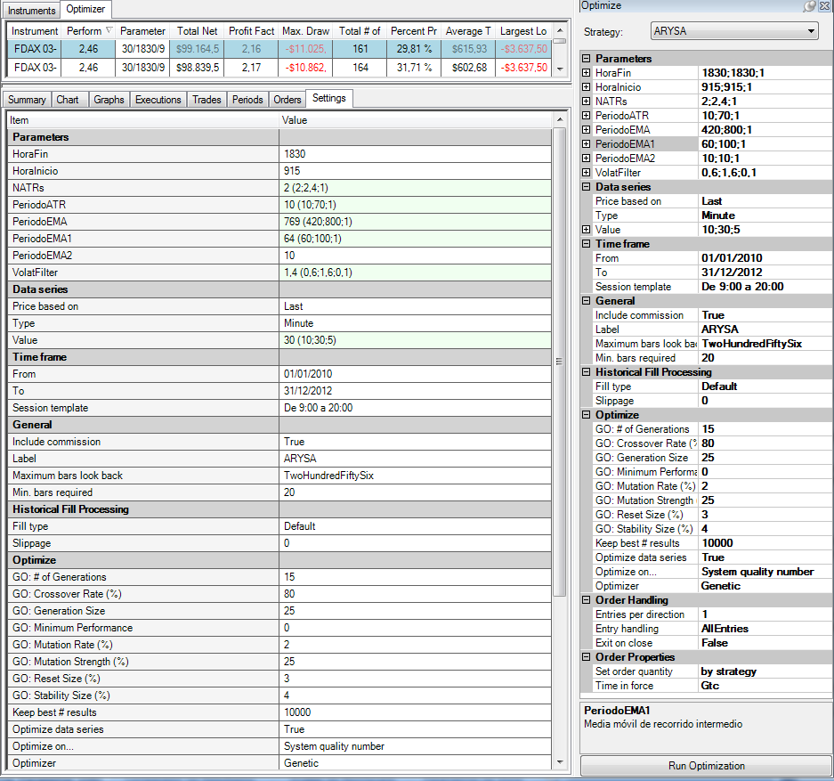
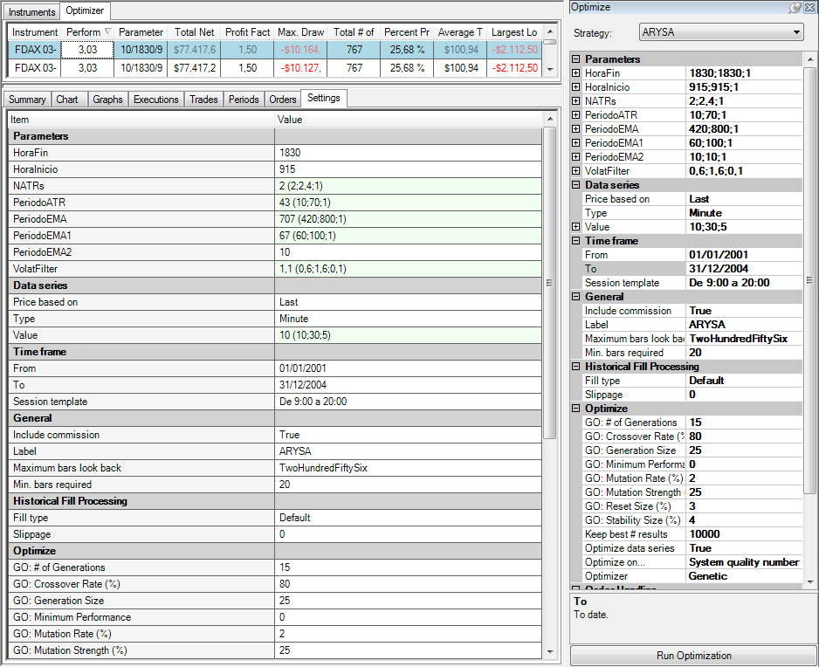

Resultados del Top Parameter en la Zona Out Sample 1 (trade a trade) |  |  |  |  |  |  |  |  |  |  |  |  |  |  |  |  |  |  | Resultados del Top Parameter en la Zona Out Sample 2 (trade a trade)
Trade-# | Instrument | Account | Strategy | Market pos. | Quantity | Entry price | Exit price | Entry time | Exit time | Entry name | Exit name | Profit | Cum. profit | Commission | MAE | MFE | ETD | Bars | Trade-# | Instrument | Account | Strategy | Market pos. | Quantity | Entry price | Exit price | Entry time | Exit time | Entry name
1 | FDAX 03-13 | Backtest | ARYSA | Long | 1 | 5726.5 | 5709 | 2/22/10 | 2/22/10 | Apertura de Largos | Cierre de Largos | -462.5 | -462.5 | 25 | 750 | 112.5 | 575 | 5 | 1 | FDAX 03-13 | Backtest | ARYSA | Long | 1 | 6729 | 6727 | 1/26/01 | 1/29/01 | Apertura de Largos
2 | FDAX 03-13 | Backtest | ARYSA | Long | 1 | 5733 | 5705 | 2/23/10 | 2/23/10 | Apertura de Largos | Cierre de Largos | -725 | -1187.5 | 25 | 812.5 | 25 | 750 | 3 | 2 | FDAX 03-13 | Backtest | ARYSA | Long | 1 | 6722 | 6724.5 | 1/29/01 | 1/29/01 | Apertura de Largos
3 | FDAX 03-13 | Backtest | ARYSA | Short | 1 | 5675.5 | 5649.5 | 2/23/10 | 2/25/10 | Apertura de Cortos | Cierre de Cortos | 625 | -562.5 | 25 | 0 | 2950 | 2325 | 44 | 3 | FDAX 03-13 | Backtest | ARYSA | Long | 1 | 6738.5 | 6762.5 | 1/29/01 | 1/30/01 | Apertura de Largos
4 | FDAX 03-13 | Backtest | ARYSA | Short | 1 | 5620.5 | 5597 | 2/25/10 | 2/26/10 | Apertura de Cortos | Cierre de Cortos | 562.5 | 0 | 25 | 175 | 2537.5 | 1975 | 34 | 4 | FDAX 03-13 | Backtest | ARYSA | Long | 1 | 6766 | 6766 | 1/30/01 | 1/30/01 | Apertura de Largos
...

Análisis de Montecarlo
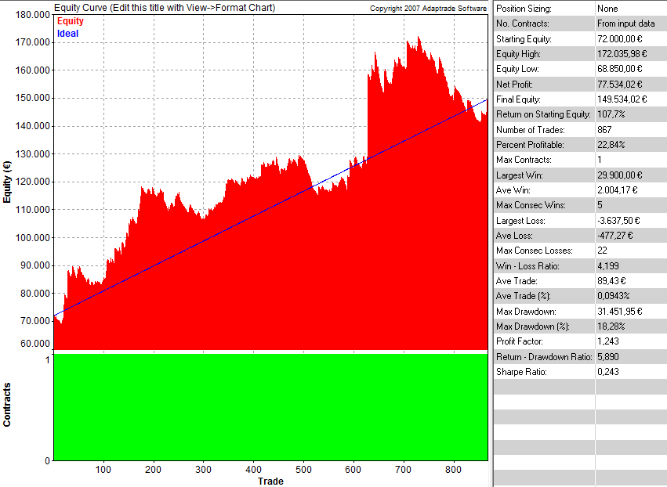
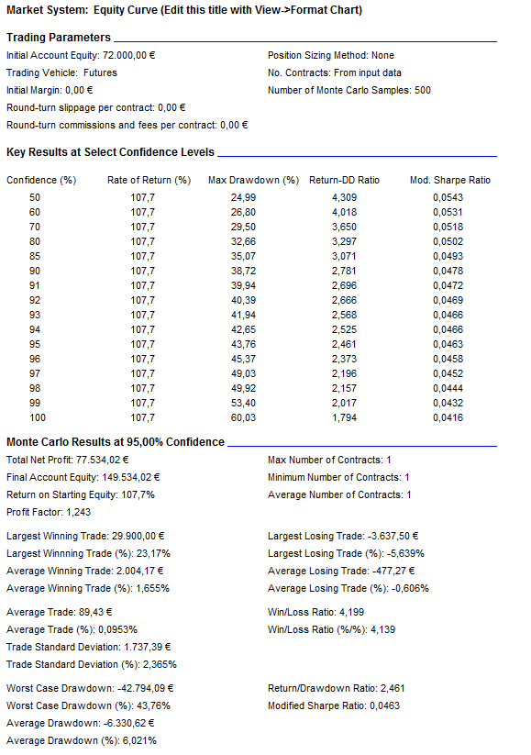
...
Se analizan los trades Out of Sample de la hoja "Trades WF" y obtenemos el Riesgo máximo de nuestra estrategia para un periodo de tiempo equivalente, es decir, para los próximos 2 años
También obtenemos el Capital de Inicio de la Estrategia. Para todo ello usamos la Herramienta "Market System Analyzer"

Sistema | ARYSA
Periodo | 2001-2004 Y 2010-2012
Tipo de WF | WF : 2 años-6 meses
Mercado | FDAX
Garantías | 15,000
Time Frame | 15
Primero asignamos un capital estimativo, por ej. 60.000 euros. a continuación hacemos el Análisis de montecarlo y obtenemos el Max DD. Lo anotamos y hayamos el capital. Por último volvemos a realizar el Análisis de montecarlo con su nuevo capital y lo copiamos aquí.
Slipp.+ Com. | 12.5 | Round Turn | 25 €

Max DD. Monteacrlo (1000 Iter;95%): | -42,794
(Riesgo del sistema sin MM)

Factor correctivo | 1.3

CAPITAL ASIGNADO | 70,632 |  | Se redondea hacia arriba | 72,000 €
( Garantías+Factor*MaxDD )

Análisis de Montecarlo. Trade a Trade Out Sample completo |  |  |  |  | Resultados. Trade a Trade Out Sample completo

Parametros de Inicio
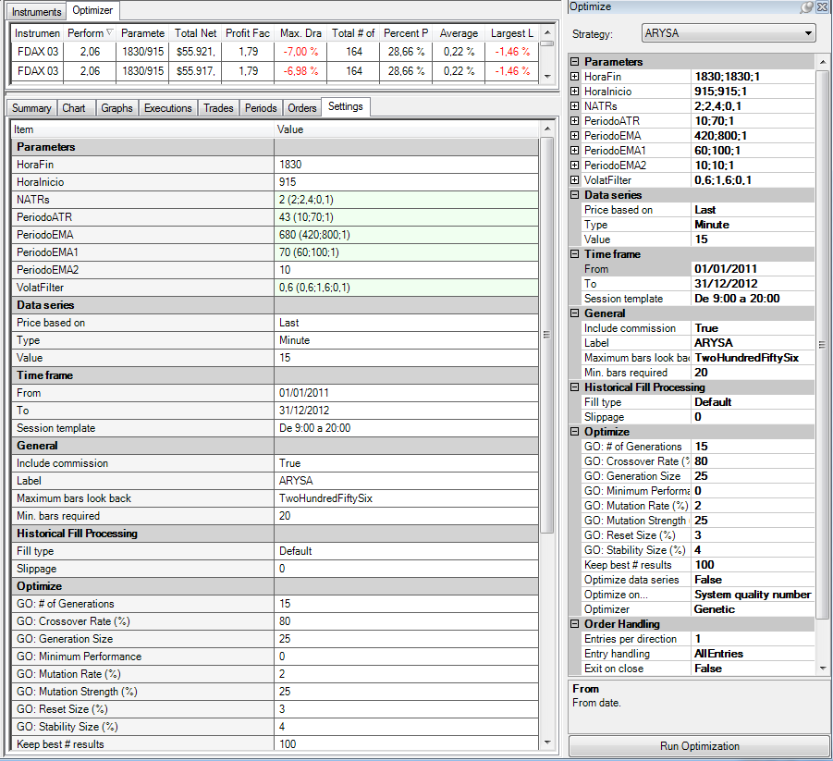
...
Parámetros de Inicio para Enero de 2013:

Instrument | (HoraFin | HoraInicio | NATRs | PeriodoATR | PeriodoEMA | PeriodoEMA1 | PeriodoEMA2 | VolatFilter)
FDAX 03-13 | 1830 | 915 | 2 | 43 | 680 | 70 | 10 | 0.6

Configuración de la Optimización:

